GECDRH
 |  |  |  | CARACTERÍSTICAS GEOMÉTRICAS DE ENGRENAGENS CILINDRICAS DE DENTES RETOS OU HELICOIDAIS CONFORME NORMA ISO 21771 - 2007 e DIN 3960 - 1987
5C:CD:5B:57:CE:6B |  | Eng.º Roberto Perracini
 |  | www.eneng.com.br
NOVO
CALCULO
SALVAR DADOS
RECUPERAR DADOS
IMPRIMIR
 |  | Preencher somente células
 |  | Células | indicam erro |  |  |  |  |  |  |  |  |  |  | Versão 22.09.21
Descrição |  |  |  | Eng. 1 | Eng. 2 | Unid. | Help | Descrição |  |  |  | Eng. 1 | Eng. 2 | Unid. | Help
Projeto |  |  |  | Redutor TRIO |  |  |  | Altura do dente | Com a correção adotada | da cabeça | ha | 3.346 | -0.326 | mm
OS - ordem de serviço |  |  |  | 25600 |  |  |  |  |  | do fundo ou pé | hf | 1.100 | 4.771
Cliente |  |  |  | Cliente 1 |  |  |  |  |  | total | h | 4.446 | 4.446
Nº do desenho da engrenagem 1 |  |  |  | Desenho 1 |  |  |  |  | Com a correção máxima real e com o mesmo valor de k | da cabeça | hamax | 3.271 | -0.422
Nº do desenho da engrenagem 2 |  |  |  | Desenho 2 |  |  |  |  |  | do fundo ou pé | hfmax | 1.174 | 4.867
Número de dentes |  |  | Z | 20 | 40 |  |  |  |  | total | h | 4.446 | 4.446
Redução |  |  | u | 2.0000 |  |  |  | Tolerância para os diâmetros externos |  | Campo e qualidade |  | h8
DP
Módulo normal |  |  | mn | 2 |  | mm |  |  |  | Afastamento Superior |  | 0.000 | 0.000 | mm
º ' "
Ângulo de pressão normal |  |  | αn | 20.000000 |  | gd |  |  |  | Afastamento Inferior |  | -0.039 | -0.054
º ' "
Ângulo de hélice |  |  | β | 10.000000 |  | gd |  | Diâmetro de cabeça com x nominal | Nominal para usinagem do blanque |  | da | 47.308 | 80.583 | mm
Direção do ângulo de hélice |  |  |  | Esq./dir. | Dir/esq. |  |  |  | Nominal para medição |  |  | 47.308 | 80.583
Entre centros de trabalho |  |  | aw | 60.000 |  | mm |  |  | Para usinagem do blanque | Máximo | damaxub | 47.308 | 80.583
Tolerância do entre centros (ISO 286-1) |  |  | Ai | js7 |  |  |  |  |  | Mínimo | daminub | 47.269 | 80.529
Desvios limites devido a tolerância do entre centros |  |  | Aa.e/i | 0.0150 | -0.0150 | mm |  |  | Para medição após usinagem dos dentes | Máximo | damaxm | 47.308 | 80.583
Entre centros máximo e mínimo |  |  | aw.e/i | 60.0150 | 59.9850 | mm |  |  |  | Mínimo | daminm | 47.269 | 80.529
Tipo tratamento do material do pinhão |  | Acos cementados e temperados |  |  |  |  |  |  | Chanfro na cabeça | Dimensão recomendada |  | 0.2 | 0.2 | mm
Posição relativa do pinhão |  |  |  | Não simétrico |  |  |  |  |  | Ângulo recomendado |  | 40 | 40 | gd
Largura | Recomendada |  | b1,2 | 37 | 36 | mm |  |  |  | Dimensão adotado |  | 0.2 | 0.2 | mm
 | Adotada |  |  | 38 | 38 |  |  |  |  | Ângulo adotado |  | 40 | 40 | gd
 | Chanfro |  |  | 0.0
 | Efetiva |  |  | 38.0 | 38.0
Entre centros sem deslocamento do perfil |  |  | a | 60.926 |  | mm |  | Diâmetro de cabeça com x nominal para cálculo do grau de recobrimento | Considerando o chanfro | Nominal |  | 46.908 | 80.183 | mm
Módulo transversal |  |  | mt | 2.0309 |  | mm |  |  |  | Máximo |  | 46.908 | 80.183
Diâmetro primitivo |  |  | d | 40.617 | 81.234 | mm |  |  |  | Mínimo |  | 46.869 | 80.129
Diâmetro de trabalho |  |  | dw | 40.000 | 80.000 | mm |  | Diâmetro de fundo ou pé do dente | Para número de dentes par | Com x nominal | df | 38.417 | 71.692 | mm |  | Folga entre o diâmetro de cabeça e diâmetro de fundo |  |  |  |  | mm
Ângulo de pressão transversal |  |  | αt | 20.284 |  | gd |  |  |  | Com x máximo | dfmax | 38.269 | 71.499
Ângulo de pressão transversal de trabalho |  |  | αtw | 17.73823 |  | gd |  |  |  | Com x mínimo | dfmin | 38.186 | 71.390
Ângulo de hélice no diâmetro de base |  |  | βb | 9.3913 |  | gd |  |  | Para número de dentes ímpar | Com x nominal | df | ----- | -----
Número de dentes virtuais para cálculo do desl. do perfil |  |  | Znx | 20.93995 | #VALUE! |  |  |  |  | Com x máximo | dfmax | ----- | -----
Somatória dos deslocamentos de perfil |  |  | Σx | -0.43558 |  |  |  |  |  | Com x mínimo | dfmin | ----- | -----
Deslocamento do perfil sugerido conforme BSI BS PD 6457 | Para equalizar os fatores das tensões de ruptura |  | x1 | 0.1048 |  |  |  | MEDIDAS DE CONTROLE DO DENTADO
 |  |  |  |  |  |  |  | Medida W | Número de dentes calculado |  | Z' | 3.8 | 2.1
 | Para equalizar as velocidades de deslizamento |  |  | -0.03593 |  |  |  |  | Número de dentes adotado |  | Z'a | 4 | 7
 |  |  |  |  |  |  |  |  | Nominal |  | Wk | 22.208 | 37.995 | mm
 | Engrenagens em geral |  |  | 7.0000 |  |  |  |  | Máxima |  | Wkmax | 22.157 | 37.929
Valores recomendados ISO/TR 4467-1982 | Mínimo convencional |  | x1,2 | -0.0157 | #VALUE! |  |  |  | Mínima |  | Wkmin | 22.129 | 37.891
 | Máximo convencional |  |  | 0.7094 | #VALUE! |  |  |  | Tolerância máxima |  |  | -0.051 | -0.066
Valor mínimo para evitar undercut |  |  |  | -0.2203 | -1.4406 |  |  |  | Tolerância mínima |  |  | -0.079 | -0.103
Valores adotados para x1 e x2 |  |  |  | 0.7000 | -1.13558171 |  |  | Largura efetiva da engrenagem |  |  | bef | 20.0 | 18.0 | mm
Espessura mínima normal na cabeça ( mínimo = 0,4 x mn = 0.8 mm ) |  |  | sacmin | 0.834 | 1.756 | mm |  | Largura mínima para medir W |  |  | bmin | 6.6 | 9.2
Deslocamento do perfil (correção) x módulo |  |  | x.m | 1.400 | -2.271 |  |  | Medida Mdk (medida sobre esferas) | Diâmetro da esfera calculado |  | Dm | 4.250 | 3.433 | mm |  |  | Espessura do dente no diâmetro primitivo no plano normal ao dente | Nominal | Sn | 4.154 | 1.488 | mm
Coeficiente de rebaixamento |  |  | k | 0.0272 |  |  |  |  | Diâmetro da esfera adotado |  | Dma | 9.00 | 8.00 |  |  |  |  | Máxima | Snmax | 4.100 | 1.418
Coeficiente de rebaixamento x módulo |  |  | k.m | 0.05443 |  | mm |  |  | Diâmetro de base |  | Db | 38.098 | 76.197 |  |  |  |  | Mínima | Snmin | 4.070 | 1.378
Fator de altura da cabeça do dente (adendum) |  |  | a | 1 |  |  |  |  | Diâmetro sobre o qual a esfera se apoia | Nominal | Dk | 53.193 | 89.224 |  |  |  |  | Tolerância máxima |  | -0.054 | -0.070
Addendum x módulo |  |  | a.mn | 2 |  | mm |  |  |  | Máximo | Dkmax | 53.119 | 89.095 |  |  |  |  | Tolerância mínima |  | -0.084 | -0.110
Fator de altura do pé do dente (dedendum) |  |  | d | 1.25 |  |  |  |  |  | Mínimo | Dkmin | 53.078 | 89.022 |  |  |  | Altura para medir a espessura dente no diâmetro primitivo |  |  | 3.449 | -0.319
Dedendum x módulo |  |  | d.mn | 2.5 |  | mm |  |  | Nominal |  | Mdk | 62.193 | 97.224
Tolerância na espessura do dente (DIN 3967) | Campo |  |  | 25cd |  |  |  |  | Máxima |  | Mdkmax | 62.119 | 97.095
 | Afastamento inferior |  | Asne | 54 | 70 | μm |  |  | Mínima |  | Mdkmin | 62.078 | 97.022
 | Tolerância |  | Tsn | 30 | 40 |  |  |  | Tolerância máxima |  |  | -0.074 | -0.128
 | Afastamento superior |  | Asni | 84 | 110 |  |  |  | Tolerância mínima |  |  | -0.115 | -0.202
Tolerância na espessura do dente quando for escolhido campo = outro valor | Afastamento inferior |  | Asne | 5 | 7
 | Tolerância |  | Tsn | 6 | 8
 | Afastamento superior |  | Asni | 11 | 15
Espessura em arco do dente no plano normal no diâmetro primitivo |  | Nominal | san | 4.1607 | 1.4883 | mm
 |  | Máximo | sanmáx | 4.1067 | 1.4183
 |  | Mínimo | samin | 4.0767 | 1.3783
Correção considerando as tolerâncias da espessura do dente (correção real). |  | Máxima | x1,2 | 0.6629 | -1.1837
 |  | Mínima |  | 0.6423 | -1.2111

Bibliografia:
Norma ISO 21771 - 2007 - Gears — Cylindrical involute gears and gear pairs — Concepts and geometry
Norma DIN 3960 - 1987 - Concepts and parameters associated with cylindrical gears and cylindrical gear pairs with involute teeth
DIN 3977 - Measuring element diameters for the radial or diametral dimension for testing tooth thickness of cylindrical gears
ANSI/AGMA 2002 - B88 - American National Standard - Tooth Thickness Specification and Measurement
Norma BSI - BS PD 6457 - 1970 - Guide to the Application of Addendum Modification to Involute Spur and Helical Gears
Norma ISO/TR 4467 - 2002 - Addendum modification of the teeth of cylindrical gears for speed-reducing and speedincreasing gear pairs
Norma NBR 6158 - 1995 - Sistema de tolerâncias e ajustes
Gears Volume 1:Geometric and Kinematic Design - Vincenzo Vullo - Springer
Cylindrical Gears - Calculation - Material - Manufacturing - Linke H.,Börner J., Heß R. - Hanser
Dudley's Handbook of practical gear design and manufacture - Stephen P. Radzevich - CRC Press Taylor & Francis Group
Gears and gear drives - Damir Jelaska - University of Split - Croatia
Roloff/Matek - Maschinenelement Formelsammlung 14 Auflage - Wittel H., Jannasch D., Voßiek J., Spura C. - Springer Vieweg
Advanced Gear Engineering - Goldfarb V., Trubachev E.,Barmina N. - Springer
Maschinen-elemente - Band 2: Getriebe allgemein, Zahanradgetriebe - Grundlagen, Stirnradgetriebe - 2 Auflega - Niemann G., Winter H.
Software Hexagon Zar 1+ - Spur and Helical Gear Design Software - HEXAGON Software, Berlin - Fritz Ruoss

Tabelas
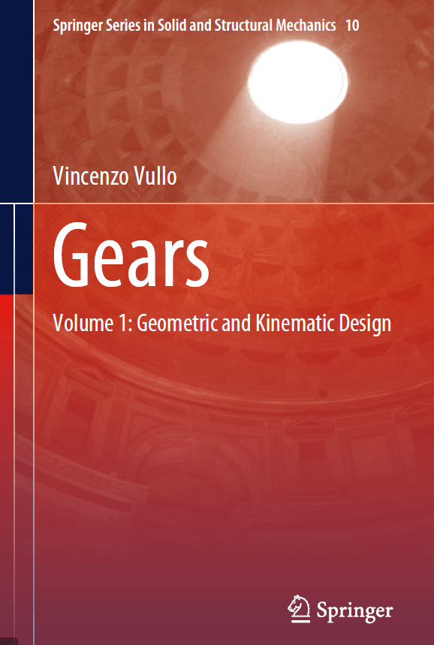
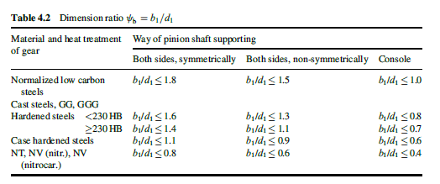
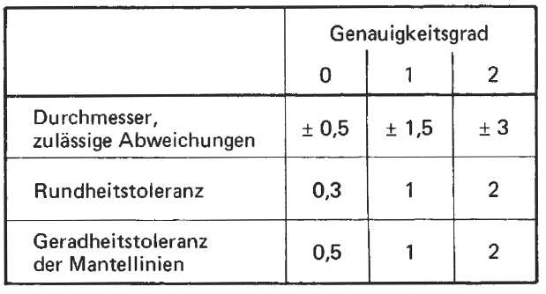
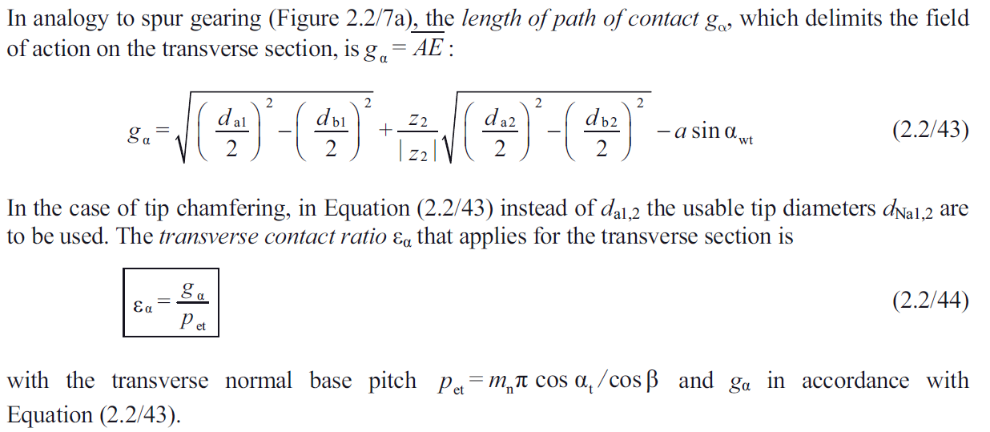
$$\frac{b_{1}}{d_{1 }}≤1,6$$
$$\frac{b_{1}}{d_{1 }}≤1,2$$
$$\frac{b_{1}}{d_{1 }}≤0,8$$
 |  |  |  | Tolerância do entre centros |  |  |  |  |  |  |  |  |  |  |  |  |  |  |  |  |  |  |  |  |  |  |  |  |  |  |  |  |  |  |  |  |  |  |  |  |  | Material e tratamento térmico | Posição do pinhão em relação aos rolamentos |  |  | Tipo de material e tratamento | 2 | 3 | 4 |  |  |  |  | módulo | k | t
Direção do ângulo de hélice |  |  |  | js5 |  |  |  |  |  |  |  |  |  |  |  |  |  |  |  |  |  |  |  |  |  |  |  |  |  |  |  |  |  |  |  |  |  |  |  |  |  |  | Simétrico | Não simétrico | Em balanço | Aço baixo carbono normalizado com dureza < 180 HB | 1.6 | 1.2 | 0.8 |  | 60 | 2 | 1.2 | 0.3 | 0.2135 | 0.6405 | 0.6
Sem |  |  |  | js6 |  |  |  |  |  |  |  |  |  |  |  |  |  |  |  |  |  |  |  |  |  |  |  |  |  |  |  |  |  |  |  |  |  |  |  |  |  | Aço baixo carbono normalizado com dureza < 180 HB |  |  |  | Aço baixo carbono normalizado com dureza > 180 HB | 1.4 | 1.12 | 0.7 |  | 40 | 2 |  | 0.35 | 0.21575 | 0.64725 | 0.6
Esquerda |  |  |  | js7 |  |  |  |  |  |  |  |  |  |  |  |  |  |  |  |  |  |  |  |  |  |  |  |  |  |  |  |  |  |  |  |  |  |  |  |  |  |  |  |  |  | Aços temperados com dureza < 230 HB | 1.6 | 1.3 | 0.8 |  | 100 | 3 |  | 0.4 | 0.218 | 0.654 | 0.6
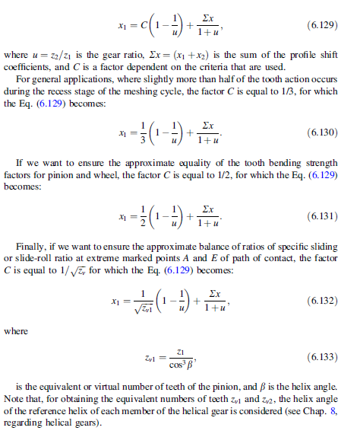
Direita |  |  |  | js8 |  |  |  |  |  |  |  |  |  |  |  |  |  | nº de caracteres | 4 | Valores em microns |  |  |  |  |  |  |  |  |  |  |  |  |  |  |  |  |  |  |  |  |  |  |  |  |  | Aços temperados com dureza ≥ 230 HB | 1.4 | 1.1 | 0.7 |  | 170 | 3 | 0.017647058824 | 0.45 | 0.22025 | 0.66075 | 0.6
$$\frac{b_{1}}{d_{1 }}≤1,4$$
$$\frac{b_{1}}{d_{1 }}≤1,12$$
$$\frac{b_{1}}{d_{1 }}≤0,7$$
Esq./dir. |  |  |  | h6 |  |  |  |  |  |  |  |  |  |  |  |  |  | tolerância escolhida |  | 25cd | 25 | cd |  |  | coluna | valor |  | coluna | valor |  |  |  |  |  |  |  |  |  |  |  |  | Aço baixo carbono normalizado com dureza > 200 HB |  |  |  | Ferro fundido GG e GGG dureza < 230 HB | 1.6 | 1.3 | 0.8 |  |  |  |  | 0.5 | 0.2225 | 0.6675 | 0.6
 |  |  |  | h7 |  |  |  |  |  |  |  |  |  |  |  |  |  | diâmetro primitivo do pinhão |  | 40.617064475 |  |  |  | Asne | 7 | 54 | Tsn | 6 | 30 |  |  |  |  |  |  |  |  |  |  |  |  |  |  |  |  | Ferro fundido GG e GGG com dureza ≥ 230 HB | 1.4 | 1.1 | 0.7 |  |  |  |  | 0.55 | 0.22475 | 0.67425 | 0.6
 |  |  |  | h8 |  |  |  |  |  |  |  |  |  |  |  |  |  | diâmetro primitivo da coroa |  | 81.234128951 |  |  |  | Asne | 7 | 70 | Tsn | 6 | 40 |  |  |  |  |  |  |  |  |  |  |  |  |  |  |  |  | Acos cementados e temperados | 1.1 | 0.9 | 0.6 |  |  |  |  | 0.6 | 0.227 | 0.681 | 0.6
$$\frac{b_{1}}{d_{1 }}≤1,6$$
$$\frac{b_{1}}{d_{1 }}≤1,3$$
$$\frac{b_{1}}{d_{1 }}≤0,8$$
Tolerância do entre centros |  |  |  |  |  |  |  |  |  |  |  |  |  |  |  |  |  |  |  |  |  |  |  |  |  |  |  |  |  |  |  |  |  |  |  |  |  |  |  |  |  | Ferro fundido GG e GGG e aços temperados com dureza < 230 HB |  |  |  | Aços nitretados | 0.8 | 0.6 | 0.4 |  |  |  |  | 0.65 | 0.22925 | 0.68775 | 0.6
Acima de | Até inclusive |  | h6 |  | h7 |  | h8 |  | js5 |  | js6 |  | js7 |  | js8 |  | ASNE | Diâmetro Primitivo | a | ab | b | bc | c | cd | d | e | f | g |  |  |  |  |  |  |  |  |  |  |  |  |  |  |  |  |  |  |  |  |  |  |  |  |  | 0.7 | 0.2315 | 0.6945 | 0.6
 |  | 1 | 2 | 3 | 4 | 5 | 6 | 7 | 8 | 9 | 10 | 11 | 12 | 13 | 14 | 15 |  | Acima de | 2 | 3 | 4 | 5 | 6 | 7 | 8 | 9 | 10 | 11 |  |  |  |  |  |  |  |  |  |  |  |  |  |  |  |  |  |  |  |  |  |  |  |  |  | 0.8 | 0.236 | 0.708 | 0.7
$$\frac{b_{1}}{d_{1 }}≤1,4$$
$$\frac{b_{1}}{d_{1 }}≤1,1$$
$$\frac{b_{1}}{d_{1 }}≤0,7$$
3 | 6 |  | 0.0000 | -0.0080 | 0.0000 | -0.0120 | 0.0000 | -0.0180 | 0.0003 | -0.0003 | 0.0040 | -0.0040 | 0.0060 | -0.0060 | 0.0090 | -0.0090 |  | 0.000000000000 | 100 | 85 | 70 | 58 | 48 | 40 | 33 | 22 | 10 | 5 |  |  |  |  |  |  |  |  |  |  |  |  |  | Ferro fundido GG e GGG e aços temperados com dureza ≥ 230 HB |  |  |  | Simétrico | 2 |  | 3 | 0.9 |  |  |  | 0.9 | 0.2405 | 0.7215 | 0.7
6 | 10 | 6 | 0.0000 | -0.0090 | 0.0000 | -0.0150 | 0.0000 | -0.0220 | 0.0003 | -0.0003 | 0.0045 | -0.0045 | 0.0075 | -0.0075 | 0.0110 | -0.0110 |  | 10.00000000001 | 135 | 110 | 95 | 75 | 65 | 54 | 44 | 30 | 14 | 7 |  |  |  |  |  |  |  |  |  |  |  |  |  |  |  |  |  | Não simétrico | 3 |  |  |  |  |  |  | 1 | 0.245 | 0.735 | 0.7
10 | 18 | 10 | 0.0000 | -0.0110 | 0.0000 | -0.0180 | 0.0000 | -0.0270 | 0.0004 | -0.0004 | 0.0055 | -0.0055 | 0.0090 | -0.0090 | 0.0135 | -0.0135 |  | 50.00000000001 | 180 | 150 | 125 | 105 | 85 | 70 | 60 | 40 | 19 | 9 |  |  |  |  |  |  |  |  |  |  |  |  |  |  |  |  |  | Em balanço | 4 |  |  |  |  |  |  | 1.125 | 0.250625 | 0.751875 | 0.7
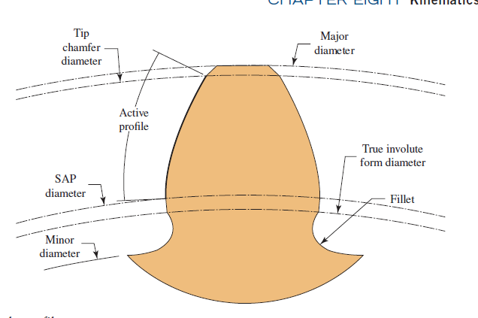
$$\frac{b_{1}}{d_{1 }}≤1,1$$
$$\frac{b_{1}}{d_{1 }}≤0,9$$
$$\frac{b_{1}}{d_{1 }}≤0,6$$
18 | 30 | 18 | 0.0000 | -0.0130 | 0.0000 | -0.0210 | 0.0000 | -0.0330 | 0.0005 | -0.0005 | 0.0065 | -0.0065 | 0.0105 | -0.0105 | 0.0165 | -0.0165 |  | 125.00000000001 | 250 | 200 | 170 | 140 | 115 | 95 | 80 | 56 | 25 | 12 |  |  |  |  |  |  |  |  |  |  |  |  |  | Acos cementados e temperados |  |  |  |  |  |  |  |  |  |  |  | 1.25 | 0.25625 | 0.76875 | 0.7
30 | 50 | 30 | 0.0000 | -0.0160 | 0.0000 | -0.0250 | 0.0000 | -0.0390 | 0.0055 | -0.0055 | 0.0080 | -0.0080 | 0.0125 | -0.0125 | 0.0195 | -0.0195 |  | 280.00000000001 | 330 | 280 | 230 | 190 | 155 | 130 | 110 | 75 | 35 | 17 |  |  |  |  |  |  |  |  |  |  |  |  |  |  |  |  |  |  |  |  |  |  |  |  |  | 1.375 | 0.261875 | 0.785625 | 0.7
50 | 80 | 50 | 0.0000 | -0.0190 | 0.0000 | -0.0300 | 0.0000 | -0.0460 | 0.0065 | -0.0065 | 0.0095 | -0.0095 | 0.0150 | -0.0150 | 0.0230 | -0.0230 |  | 560.00000000001 | 450 | 370 | 310 | 260 | 210 | 175 | 145 | 100 | 48 | 22 |  |  |  |  |  |  |  |  |  |  |  |  |  |  |  |  |  |  |  |  |  |  |  |  |  | 1.5 | 0.2675 | 0.8025 | 0.8
$$\frac{b_{1}}{d_{1 }}≤0,8$$
$$\frac{b_{1}}{d_{1 }}≤0,6$$
$$\frac{b_{1}}{d_{1 }}≤0,4$$
80 | 120 | 80 | 0.0000 | -0.0220 | 0.0000 | -0.0350 | 0.0000 | -0.0540 | 0.0008 | -0.0008 | 0.0110 | -0.0110 | 0.0175 | -0.0175 | 0.0270 | -0.0270 |  | 1000.00000000001 | 600 | 500 | 420 | 340 | 290 | 240 | 200 | 135 | 64 | 30 |  |  |  |  |  |  |  |  |  |  |  |  |  | Aços nitretados |  |  |  |  |  |  |  |  |  |  |  | 1.75 | 0.27875 | 0.83625 | 0.8
120 | 180 | 120 | 0.0000 | -0.0250 | 0.0000 | -0.0400 | 0.0000 | -0.0630 | 0.0009 | -0.0009 | 0.0125 | -0.0125 | 0.0200 | -0.0200 | 0.0315 | -0.0315 |  | 1600.00000000001 | 820 | 680 | 560 | 460 | 390 | 320 | 270 | 180 | 85 | 41 |  |  |  |  |  |  |  |  |  |  |  |  |  |  |  |  |  |  |  |  |  |  |  |  |  | 2 | 0.29 | 0.87 | 0.8
180 | 250 | 180 | 0.0000 | -0.0290 | 0.0000 | -0.0460 | 0.0000 | -0.0720 | 0.0010 | -0.0010 | 0.0145 | -0.0145 | 0.0230 | -0.0230 | 0.0360 | -0.0360 |  | 2500.00000000001 | 1,100 | 920 | 760 | 620 | 520 | 430 | 360 | 250 | 115 | 56 |  |  |  |  |  |  |  |  |  |  |  |  |  |  |  |  |  |  |  |  |  |  |  |  |  | 2.25 | 0.30125 | 0.90375 | 0.9
250 | 315 | 250 | 0.0000 | -0.0320 | 0.0000 | -0.0520 | 0.0000 | -0.0810 | 0.0012 | -0.0012 | 0.0160 | -0.0160 | 0.0260 | -0.0260 | 0.0405 | -0.0405 |  | 4000.00000000001 | 1,500 | 1,250 | 1,020 | 840 | 700 | 580 | 480 | 330 | 155 | 75 |  |  |  |  |  |  |  |  |  |  |  |  |  |  |  |  |  |  |  |  |  |  |  |  |  | 2.5 | 0.3125 | 0.9375 | 0.9
315 | 400 | 315 | 0.0000 | -0.0360 | 0.0000 | -0.0570 | 0.0000 | -0.0890 | 0.0013 | -0.0013 | 0.0180 | -0.0180 | 0.0285 | -0.0285 | 0.0445 | -0.0445 |  | 6300.00000000001 | 2,000 | 1,650 | 1,350 | 1,150 | 940 | 780 | 640 | 450 | 210 | 100 |  |  |  |  |  |  |  |  |  |  |  |  |  |  |  |  |  |  |  |  |  |  |  |  |  | 2.75 | 0.32375 | 0.97125 | 0.9
400 | 500 | 400 | 0.0000 | -0.0400 | 0.0000 | -0.0630 | 0.0000 | -0.0970 | 0.0014 | -0.0014 | 0.0200 | -0.0200 | 0.0315 | -0.0315 | 0.0485 | -0.0485 |  |  |  |  |  |  |  |  |  |  |  |  |  |  |  |  |  |  |  |  |  |  |  |  |  |  |  |  |  |  |  |  |  |  |  |  |  | 3 | 0.335 | 1.005 | 1
500 | 630 | 500 | 0.0000 | -0.0440 | 0.0000 | -0.0700 | 0.0000 | -0.1100 | 0.0016 | -0.0016 | 0.0220 | -0.0220 | 0.0350 | -0.0350 | 0.0550 | -0.0550 |  |  |  |  |  |  |  |  |  |  |  |  |  |  |  |  |  |  |  |  |  |  |  |  |  |  |  |  |  |  |  |  |  |  |  |  |  | 3.25 | 0.34625 | 1.03875 | 1
630 | 800 | 630 | 0.0000 | -0.0500 | 0.0000 | -0.0800 | 0.0000 | -0.1250 | 0.0018 | -0.0018 | 0.0250 | -0.0250 | 0.0400 | -0.0400 | 0.0625 | -0.0625 | TSN | Diâmetro Primitivo | 21 | 22 | 23 | 24 | 25 | 26 | 27 | 28 | 29 | 30 |  |  |  |  |  |  |  |  |  | Linke/Börner/Heß |  |  |  |  |  |  |  |  |  |  |  |  |  |  |  | 3.5 | 0.3575 | 1.0725 | 1
800 | 1000 | 800 | 0.0000 | -0.0560 | 0.0000 | -0.0900 | 0.0000 | -0.1400 | 0.0020 | -0.0020 | 0.0280 | -0.0280 | 0.0450 | -0.0450 | 0.0700 | -0.0700 |  | Acima de | 2 | 3 | 4 | 5 | 6 | 7 | 8 | 9 | 10 | 11 |  |  |  |  |  |  |  |  |  |  |  |  |  |  | b1 = largura do pinhão |  |  |  |  |  |  |  |  |  |  | 3.75 | 0.36875 | 1.10625 | 1.1
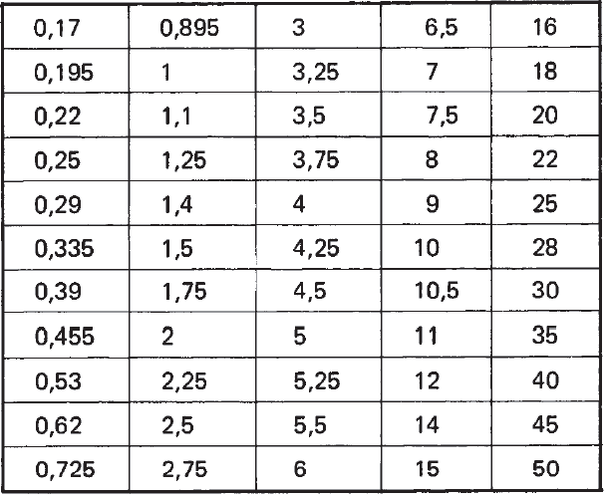
1000 | 1250 | 1000 | 0.0000 | -0.0660 | 0.0000 | -0.1050 | 0.0000 | -0.1650 | 0.0024 | -0.0024 | 0.0330 | -0.0330 | 0.0525 | -0.0525 | 0.0825 | -0.0825 |  | 0.000000000000 | 3 | 5 | 8 | 12 | 20 | 30 | 50 | 80 | 30 | 200 |  |  |  |  |  |  | Desvio do diâmetro da esfera e tolerância de circularidade (DIN 2269) |  |  |  |  |  |  |  | d1 = diâmetro primitivo do pinhão |  |  |  |  |  |  |  |  |  |  | 4 | 0.38 | 1.14 | 1.1
1250 | 1600 | 1250 | 0.0000 | -0.0780 | 0.0000 | -0.1250 | 0.0000 | -0.1950 | 0.0028 | -0.0028 | 0.0390 | -0.0390 | 0.0625 | -0.0625 | 0.0975 | -0.0975 |  | 10.00000000001 | 5 | 8 | 12 | 20 | 30 | 50 | 80 | 130 | 200 | 300 |  |  |  |  |  |  | Diâmetro nominal Dma mm | Desvio permissível em microns |  |  | Tolerância de circularidade em microns |  |  |  |  |  |  |  |  |  |  |  |  |  |  | 4.5 | 0.4025 | 1.2075 | 1.2
1600 | 2000 | 1600 | 0.0000 | -0.0920 | 0.0000 | -0.1500 | 0.0000 | -0.2300 | 0.0033 | -0.0033 | 0.0460 | -0.0460 | 0.0750 | -0.0750 | 0.1150 | -0.1150 |  | 50.00000000001 | 6 | 10 | 16 | 25 | 40 | 60 | 100 | 160 | 250 | 400 |  |  |  |  |  |  |  |  |  |  |  |  |  |  |  |  |  |  |  |  |  |  |  |  |  | 5 | 0.425 | 1.275 | 1.2
2000 | 2500 | 2000 | 0.0000 | -0.1100 | 0.0000 | -0.1750 | 0.0000 | -0.2800 | 0.0039 | -0.0039 | 0.0550 | -0.0550 | 0.0875 | -0.0875 | 0.1400 | -0.1400 |  | 125.00000000001 | 8 | 12 | 20 | 30 | 50 | 80 | 130 | 200 | 300 | 500 |  | Undercut |  |  |  |  |  | Grau 0 | Grau 1 | Grau 2 | Grau 0 | Grau 1 | Grau 2 |  |  |  |  |  |  |  |  |  |  |  |  | 5.5 | 0.4475 | 1.3425 | 1.3
2500 | 3150 | 2500 | 0.0000 | -0.1350 | 0.0000 | -0.2100 | 0.0000 | -0.3300 | 0.0048 | -0.0048 | 0.0675 | -0.0675 | 0.1050 | -0.1050 | 0.1650 | -0.1650 |  | 280.00000000001 | 10 | 16 | 25 | 40 | 60 | 100 | 160 | 250 | 400 | 600 |  |  |  |  |  |  | De 0,17 até inclusive 20 | +/- 0.3 | +/- 1 | +/- 2 | 0,15 | 0,5 | 1,0 |  |  |  |  |  |  |  |  |  |  |  |  | 6 | 0.47 | 1.41 | 1.4
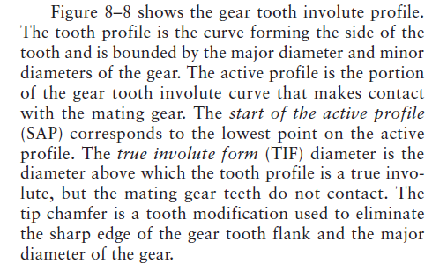
 |  | 3150 |  |  |  |  |  |  |  |  |  |  |  |  |  |  |  | 560.00000000001 | 12 | 20 | 30 | 50 | 80 | 130 | 200 | 300 | 500 | 800 |  |  |  |  |  |  |  |  |  |  |  |  |  |  |  |  |  |  |  |  |  |  |  |  |  | 6.5 | 0.4925 | 1.4775 | 1.4
 |  |  |  |  |  |  |  |  |  |  |  |  |  |  |  |  |  | 1000.00000000001 | 16 | 25 | 40 | 60 | 100 | 160 | 250 | 400 | 600 | 1,000 |  |  |  |  |  |  | De 20 até 50 inclusive | +/- 0.5 | +/- 1,5 | +/- 3 | 0,30 | 1,0 | 2,2 |  |  |  |  |  |  |  |  |  |  |  |  | 7 | 0.515 | 1.545 | 1.5
 |  | Tolerância desejada |  | js7 | Coluna | 12 |  |  |  |  |  |  |  |  |  |  |  | 1600.00000000001 | 20 | 30 | 50 | 80 | 130 | 200 | 300 | 500 | 800 | 1,300 |  |  |  |  |  |  |  |  |  |  |  |  |  |  |  |  |  |  |  |  |  |  |  |  |  | 8 | 0.56 | 1.68 | 1.6
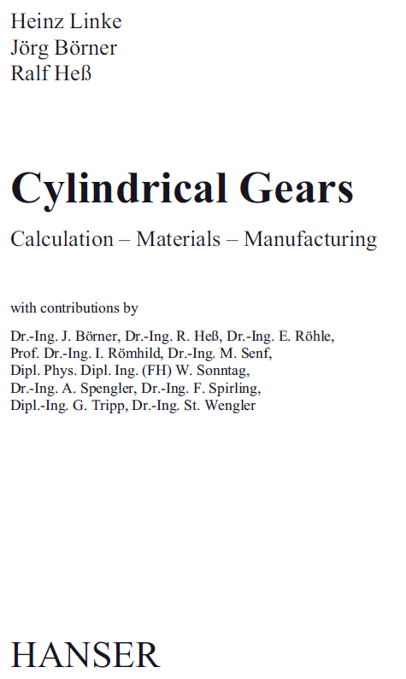
 |  | Entre centros |  | 60 | Tolerância | 0.015 |  |  |  |  |  |  |  |  |  |  |  | 2500.00000000001 | 25 | 40 | 60 | 100 | 160 | 250 | 400 | 600 | 1,000 | 1,600 |  |  |  |  |  |  |  |  |  |  |  |  |  |  |  |  |  |  |  |  |  |  |  |  |  | 9 | 0.605 | 1.815 | 1.8
 |  |  |  |  |  | -0.015 |  |  |  |  |  |  |  |  |  |  |  | 4000.00000000001 | 30 | 50 | 80 | 130 | 200 | 300 | 500 | 800 | 1,300 | 2,000 |  |  |  |  |  |  |  |  |  |  |  |  |  |  |  |  |  |  |  |  |  |  |  |  |  | 10 | 0.65 | 1.95 | 1.9
 |  |  |  |  |  |  |  |  |  |  |  |  |  |  |  |  |  | 6300.00000000001 | 40 | 60 | 100 | 160 | 250 | 400 | 600 | 1,000 | 1,600 | 2,400 |  |  |  |  |  |  |  |  |  |  |  |  |  |  |  |  |  |  |  |  |  |  |  |  |  | 11 | 0.695 | 2.085 | 2
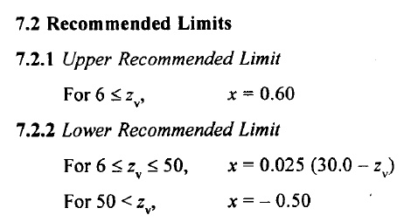
Tolerância no diâmetro externo |  |  |  |  |  |  |  |  |  |  |  |  |  |  |  |  |  |  |  |  |  |  |  |  |  |  |  |  |  |  |  |  |  |  |  |  |  |  |  |  |  |  |  |  |  |  |  |  |  |  |  |  |  | 12 | 0.74 | 2.22 | 2.2
Acima de | Até inclusive |  | h8 |  | h9 |  |  |  |  |  |  |  |  |  |  |  |  |  |  |  |  |  |  |  |  |  |  |  |  |  |  |  |  |  |  |  |  |  |  |  |  |  |  |  |  |  |  |  |  |  |  |  |  | 14 | 0.83 | 2.49 | 2.4
 |  | 1 | 2 | 3 | 4 | 5 |  |  |  |  |  |  |  |  |  |  |  | 21a | a | 21 |  |  |  |  |  |  |  |  |  |  |  |  |  |  |  |  |  |  |  |  |  |  |  |  |  |  |  |  |  |  |  |  |  | 16 | 0.92 | 2.76 | 2.7
3 | 6 |  | 0.0000 | -0.0180 | 0.0000 | -0.0040 |  |  |  |  |  |  |  |  |  |  |  | 21ab | ab | 21 |  |  |  |  |  |  |  |  |  |  |  |  |  |  |  |  |  |  |  |  |  |  |  |  |  |  |  |  |  |  |  |  |  | 18 | 1.01 | 3.03 | 3
6 | 10 | 6 | 0.0000 | -0.0220 | 0.0000 | -0.0045 |  |  |  |  |  |  |  |  |  |  |  | 21b | b | 21 |  |  |  |  |  |  |  |  |  |  |  |  |  |  |  |  |  |  |  |  |  |  |  |  |  |  |  |  |  |  |  |  |  | 20 | 1.1 | 3.3 | 3.3
10 | 18 | 10 | 0.0000 | -0.0270 | 0.0000 | -0.0055 |  |  |  |  |  |  |  |  |  |  |  | 21c | c | 21 |  |  |  |  |  |  |  |  |  |  | Diâmetro da esfera recomendado conforme DIN 3977 |  |  | 0.17 |  |  |  |  |  |  |  |  |  |  |  |  |  |  |  |  |  |  |  | 22 | 1.19 | 3.57 | 3.5
18 | 30 | 18 | 0.0000 | -0.0330 | 0.0000 | -0.0065 |  |  |  |  |  |  |  |  |  |  |  | 21cd | cd | 21 |  |  |  |  |  |  |  |  |  |  |  |  |  | 0.195 |  |  |  |  |  |  |  |  |  |  |  |  |  |  |  |  |  |  |  | 25 | 1.325 | 3.975 | 3.9
30 | 50 | 30 | 0.0000 | -0.0390 | 0.0000 | -0.0080 |  |  |  |  |  |  |  |  |  |  |  | 21d | d | 21 |  |  |  |  |  |  |  |  |  |  | 0,17 | 2,25 | 9 | 0.22 |  |  |  |  |  |  |  |  |  |  |  |  |  |  |  |  |  |  |  | 28 | 1.46 | 4.38 | 4.3
50 | 80 | 50 | 0.0000 | -0.0460 | 0.0000 | -0.0095 |  |  |  |  |  |  |  |  |  |  |  | 21e | e | 21 |  |  |  |  |  |  |  |  |  |  | 0,195 | 2,5 | 10 | 0.25 |  |  |  |  |  |  |  |  |  |  |  |  |  |  |  |  |  |  |  | 32 | 1.64 | 4.92 | 4.9
80 | 120 | 80 | 0.0000 | -0.0540 | 0.0000 | -0.0110 |  |  |  |  |  |  |  |  |  |  |  | 21f | f | 21 |  |  |  |  |  |  |  |  |  |  | 0,22 | 2,75 | 10,5 | 0.335 |  |  |  |  |  |  |  |  |  |  |  |  |  |  |  |  |  |  |  | 36 | 1.82 | 5.46 | 5.4
Reviews on teeth of heavily
loaded gears require tip relief to reduce effects of deflection,
and have full fillet radii to reduce stress concentrations
120 | 180 | 120 | 0.0000 | -0.0630 | 0.0000 | -0.0125 |  |  |  |  |  |  |  |  |  |  |  | 21g | g | 21 |  |  |  |  |  |  |  |  |  |  | 0,25 | 3 | 11 | 0.39 |  |  |  |  |  |  |  |  |  |  |  |  |  |  |  |  |  |  |  | 40 | 2 | 6 | 6
180 | 250 | 180 | 0.0000 | -0.0720 | 0.0000 | -0.0145 |  |  |  |  |  |  |  |  |  |  |  | 22a | a | 22 |  |  |  |  |  |  |  |  |  |  | 0,335 | 3,25 | 12 | 0.455 |  |  |  |  |  |  |  |  |  |  |  |  |  |  |  |  |  |  |  | 45 | 2.225 | 6.675 | 6.6
250 | 315 | 250 | 0.0000 | -0.0810 | 0.0000 | -0.0160 |  |  |  |  |  |  |  |  |  |  |  | 22ab | ab | 22 |  |  |  |  |  |  |  |  |  |  | 0,39 | 3,5 | 14 | 0.53 |  |  |  |  |  |  |  |  |  |  |  |  |  |  |  |  |  |  |  | 50 | 2.45 | 7.35 | 7.3
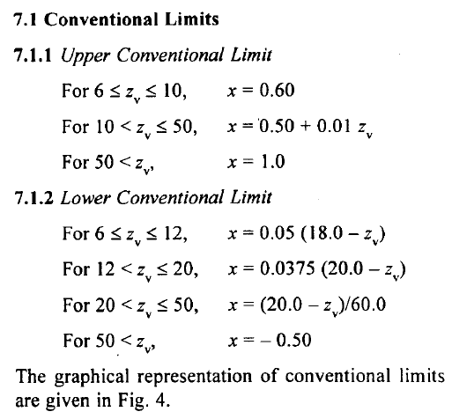
315 | 400 | 315 | 0.0000 | -0.0890 | 0.0000 | -0.0180 |  |  |  |  |  |  |  |  |  |  |  | 22b | b | 22 |  |  |  |  |  |  |  |  |  |  | 0,455 | 3,75 | 15 | 0.62
400 | 500 | 400 | 0.0000 | -0.0970 | 0.0000 | -0.0200 |  |  |  |  |  |  |  |  |  |  |  | 22c | c | 22 |  |  |  |  |  |  |  |  |  |  | 0,53 | 4 | 16 | 0.725
500 | 630 | 500 | 0.0000 | -0.1100 | 0.0000 | -0.0220 |  |  |  |  |  |  |  |  |  |  |  | 22cd | cd | 22 |  |  |  |  |  |  |  |  |  |  | 0,62 | 4,25 | 18 | 0.895
O All nitrided gear teeth should have proper tip relief on their profile to
avoid tip loading that may occur due to tooth deflection or misalignment
of gears. No sharp corners are allowed on tooth tips.
Dimensão recomendada para os chanfros laterais dos dentes
630 | 800 | 630 | 0.0000 | -0.1250 | 0.0000 | -0.0250 |  |  |  |  |  |  |  |  |  |  |  | 22d | d | 22 |  |  |  |  |  |  |  |  |  |  | 0,725 | 4,5 | 20 | 1
800 | 1000 | 800 | 0.0000 | -0.1400 | 0.0000 | -0.0280 |  |  |  |  |  |  |  |  |  |  |  | 22e | e | 22 |  |  |  |  |  |  |  |  |  |  | 0,895 | 5 | 22 | 1.1
1000 | 1250 | 1000 | 0.0000 | -0.1650 | 0.0000 | -0.0330 |  |  |  |  |  |  |  |  |  |  |  | 22f | f | 22 |  |  |  |  |  |  |  |  |  |  | 1 | 5,25 | 25 | 1.25
1250 | 1600 | 1250 | 0.0000 | -0.1950 | 0.0000 | -0.0390 |  |  |  |  |  |  |  |  |  |  |  | 22g | g | 22 |  |  |  |  |  |  |  |  |  |  | 1,1 | 5,5 | 28 | 1.4
1600 | 2000 | 1600 | 0.0000 | -0.2300 | 0.0000 | -0.0460 |  |  |  |  |  |  |  |  |  |  |  | 23a | a | 23 |  |  |  |  |  |  |  |  |  |  | 1,25 | 6 | 30 | 1.5
For a gear with addendum modification, the clearance might be unacceptable. As the center distance is less than (x1 + x2)m+a, the height of the teeth must be altered, if the clearance has to be fully retained (c = 0.25m). The tip relief factor, k, is calculated from (11.39) and (11.43) and Figure 11.14.
km = aw – (a + x1m + x2m) (11.49)
km = (aw – a) – (x1 + x2 )m (11.50)
where k is, numerically, a small factor ≤ 0. For k > –0.1 the tip relief is not carried out, and for k < –0.1 an effective tip relief factor kw = k + 0.1 is used.
2000 | 2500 | 2000 | 0.0000 | -0.2800 | 0.0000 | -0.0550 |  |  |  |  |  |  |  |  |  |  |  | 23ab | ab | 23 |  |  |  |  |  |  |  |  |  |  | 1,4 | 6,5 | 35 | 1.75
2500 | 3150 | 2500 | 0.0000 | -0.3300 | 0.0000 | -0.0675 |  |  |  |  |  |  |  |  |  |  |  | 23b | b | 23 |  |  |  |  |  |  |  |  |  |  | 1,5 | 7 | 40 | 2
 |  | 3150 |  |  |  |  |  |  |  |  |  |  |  |  |  |  |  | 23c | c | 23 |  |  |  |  |  |  |  |  |  |  | 1,75 | 7,5 | 45 | 2.25
 |  |  |  |  |  |  |  |  |  |  |  |  |  |  |  |  |  | 23cd | cd | 23 |  |  |  |  |  |  |  |  |  |  | 2 | 8 | 50 | 2.5
h8 |  | Pinhão |  |  |  |  |  |  |  |  |  |  |  |  |  |  |  | 23d | d | 23 |  |  |  |  |  |  |  |  |  |  |  |  |  | 2.75
h9 |  | Tolerância desejada |  | h8 | Coluna | 2 |  |  |  |  |  |  |  |  |  |  |  | 23e | e | 23 |  |  |  |  |  |  |  |  |  |  |  |  |  | 3
 |  | Diâmetro externo |  | 47.30819789 | Tolerância | 0 |  |  |  |  |  |  |  |  |  |  |  | 23f | f | 23 |  |  |  |  |  |  |  |  |  |  |  |  |  | 3.25
 |  |  |  |  |  | -0.039 |  |  |  |  |  |  |  |  |  |  |  | 23g | g | 23 |  |  |  |  |  |  |  |  |  |  |  |  |  | 3.5
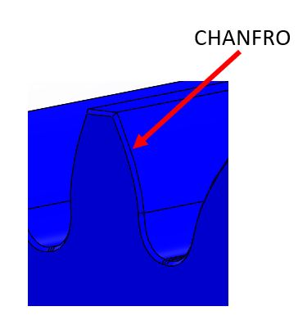
 |  |  |  |  |  |  |  |  |  |  |  |  |  |  |  |  |  | 24a | a | 24 |  |  |  |  |  |  |  |  |  |  |  |  |  | 3.75
 |  |  |  |  |  |  |  |  |  |  |  |  |  |  |  |  |  | 24ab | ab | 24 |  |  |  |  |  |  |  |  |  |  |  |  |  | 4
 |  | Coroa |  |  |  |  |  |  |  |  |  |  |  |  |  |  |  | 24b | b | 24 |  |  |  |  |  |  |  |  |  |  |  |  |  | 4.25
 |  | Tolerância desejada |  | h8 | Coluna | 2 |  |  |  |  |  |  |  |  |  |  |  | 24c | c | 24 |  |  |  |  |  |  |  |  |  |  |  |  |  | 4.5
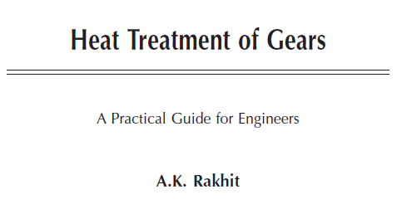
 |  | Diâmetro externo |  | 80.582935525 | Tolerância | 0 |  |  |  |  |  |  |  |  |  |  |  | 24cd | cd | 24 |  |  |  |  |  |  |  |  |  |  |  |  |  | 5
 |  |  |  |  |  | -0.054 |  |  |  |  |  |  |  |  |  |  |  | 24d | d | 24 |  |  |  |  |  |  |  |  |  |  |  |  |  | 5.25
 |  |  |  |  |  |  |  |  |  |  |  |  |  |  |  |  |  | 24e | e | 24 |  |  |  |  |  |  |  |  |  |  |  |  |  | 5.5
 |  |  |  |  |  |  |  |  |  |  |  |  |  |  |  |  |  | 24f | f | 24 |  |  |  |  |  |  |  |  |  |  |  |  |  | 6
 |  |  |  |  |  |  |  |  |  |  |  |  |  |  |  |  |  | 24g | g | 24 |  |  |  |  |  |  |  |  |  |  |  |  |  | 6.5
 |  |  |  |  |  |  |  |  |  |  |  |  |  |  |  |  |  | 25a | a | 25 |  |  |  |  |  |  |  |  |  |  |  |  |  | 7
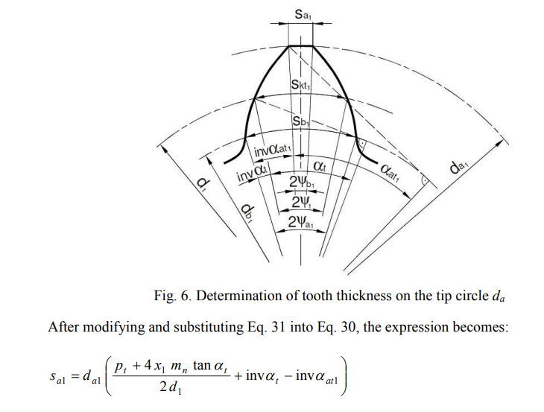
 |  |  |  |  |  |  |  |  |  |  |  |  |  |  |  |  |  | 25ab | ab | 25 |  |  |  |  |  |  |  |  |  |  |  |  |  | 7.5
 |  |  |  |  |  |  |  |  |  |  |  |  |  |  |  |  |  | 25b | b | 25 |  |  |  |  |  |  |  |  |  |  |  |  |  | 8
A folga radial entre 2 engrenagens é a distância entre o diâmetro de cabeça de uma delas e o diâmetro de fundo da outra.
Para engrenagens com modificação de perfil, a folga pode ser inaceitável.
Por exemplo, quando adotamos um adendo = 1 x módulo e um dedendo = 1,25 x módulo, estamos adotando uma folga c = (1,25 - 1) x módulo, ou seja c = 0,25 x módulo.
Quando não se obtém a folga desejada, introduzimos um fator k chamado de coeficiente de rebaixamento.
Devemos considerar:
k = 0 se k calculado maior que -0,1
k = k + 0,1 se k calculado for menor ou igual -0,1
 |  |  |  |  |  |  |  |  |  |  |  |  |  |  |  |  |  | 25c | c | 25 |  |  |  |  |  |  |  |  |  |  |  |  |  | 9
 |  |  |  |  |  |  |  |  |  |  |  |  |  |  |  |  |  | 25cd | cd | 25 |  |  |  |  |  |  |  |  |  |  |  |  |  | 10
 |  |  |  |  |  |  |  |  |  |  |  |  |  |  |  |  |  | 25d | d | 25 |  |  |  |  |  |  |  |  |  |  |  |  |  | 10.5
 |  |  |  |  |  |  |  |  |  |  |  |  |  |  |  |  |  | 25e | e | 25 |  |  |  |  |  |  |  |  |  |  |  |  |  | 11
 |  |  |  |  |  |  |  |  |  |  |  |  |  |  |  |  |  | 25f | f | 25 |  |  |  |  |  |  |  |  |  |  |  |  |  | 12
 |  |  |  |  |  |  |  |  |  |  |  |  |  |  |  |  |  | 25g | g | 25 |  |  |  |  |  |  |  |  |  |  |  |  |  | 14
 |  |  |  |  |  |  |  |  |  |  |  |  |  |  |  |  |  | 26a | a | 26 |  |  |  |  |  |  |  |  |  |  |  |  |  | 15
 |  |  |  |  |  |  |  |  |  |  |  |  |  |  |  |  |  | 26ab | ab | 26 |  |  |  |  |  |  |  |  |  |  |  |  |  | 16
 |  |  |  |  |  |  |  |  |  |  |  |  |  |  |  |  |  | 26b | b | 26 |  |  |  |  |  |  |  |  |  |  |  |  |  | 18
 |  |  |  |  |  |  |  |  |  |  |  |  |  |  |  |  |  | 26c | c | 26 |  |  |  |  |  |  |  |  |  |  |  |  |  | 20
 |  |  |  |  |  |  |  |  |  |  |  |  |  |  |  |  |  | 26cd | cd | 26 |  |  |  |  |  |  |  |  |  |  |  |  |  | 22
 |  |  |  |  |  |  |  |  |  |  |  |  |  |  |  |  |  | 26d | d | 26 |  |  |  |  |  |  |  |  |  |  |  |  |  | 25
 |  |  |  |  |  |  |  |  |  |  |  |  |  |  |  |  |  | 26e | e | 26 |  |  |  |  |  |  |  |  |  |  |  |  |  | 28
 |  |  |  |  |  |  |  |  |  |  |  |  |  |  |  |  |  | 26f | f | 26 |  |  |  |  |  |  |  |  |  |  |  |  |  | 30
 |  |  |  |  |  |  |  |  |  |  |  |  |  |  |  |  |  | 26g | g | 26 |  |  |  |  |  |  |  |  |  |  |  |  |  | 35
 |  |  |  |  |  |  |  |  |  |  |  |  |  |  |  |  |  | 27a | a | 27 |  |  |  |  |  |  |  |  |  |  |  |  |  | 40
 |  |  |  |  |  |  |  |  |  |  |  |  |  |  |  |  |  | 27ab | ab | 27 |  |  |  |  |  |  |  |  |  |  |  |  |  | 45
 |  |  |  |  |  |  |  |  |  |  |  |  |  |  |  |  |  | 27b | b | 27 |  |  |  |  |  |  |  |  |  |  |  |  |  | 50
 |  |  |  |  |  |  |  |  |  |  |  |  |  |  |  |  |  | 27c | c | 27
 |  |  |  |  |  |  |  |  |  |  |  |  |  |  |  |  |  | 27cd | cd | 27
 |  |  |  |  |  |  |  |  |  |  |  |  |  |  |  |  |  | 27d | d | 27
 |  |  |  |  |  |  |  |  |  |  |  |  |  |  |  |  |  | 27e | e | 27
 |  |  |  |  |  |  |  |  |  |  |  |  |  |  |  |  |  | 27f | f | 27
 |  |  |  |  |  |  |  |  |  |  |  |  |  |  |  |  |  | 27g | g | 27
 |  |  |  |  |  |  |  |  |  |  |  |  |  |  |  |  |  | 28a | a | 28
 |  |  |  |  |  |  |  |  |  |  |  |  |  |  |  |  |  | 28ab | ab | 28
 |  |  |  |  |  |  |  |  |  |  |  |  |  |  |  |  |  | 28b | b | 28
 |  |  |  |  |  |  |  |  |  |  |  |  |  |  |  |  |  | 28c | c | 28
 |  |  |  |  |  |  |  |  |  |  |  |  |  |  |  |  |  | 28cd | cd | 28
 |  |  |  |  |  |  |  |  |  |  |  |  |  |  |  |  |  | 28d | d | 28
 |  |  |  |  |  |  |  |  |  |  |  |  |  |  |  |  |  | 28e | e | 28
 |  |  |  |  |  |  |  |  |  |  |  |  |  |  |  |  |  | 28f | f | 28
 |  |  |  |  |  |  |  |  |  |  |  |  |  |  |  |  |  | 28g | g | 28
 |  |  |  |  |  |  |  |  |  |  |  |  |  |  |  |  |  | 29a | a | 29
 |  |  |  |  |  |  |  |  |  |  |  |  |  |  |  |  |  | 29ab | ab | 29
 |  |  |  |  |  |  |  |  |  |  |  |  |  |  |  |  |  | 29b | b | 29
 |  |  |  |  |  |  |  |  |  |  |  |  |  |  |  |  |  | 29c | c | 29
 |  |  |  |  |  |  |  |  |  |  |  |  |  |  |  |  |  | 29cd | cd | 29
 |  |  |  |  |  |  |  |  |  |  |  |  |  |  |  |  |  | 29d | d | 29
 |  |  |  |  |  |  |  |  |  |  |  |  |  |  |  |  |  | 29e | e | 29
 |  |  |  |  |  |  |  |  |  |  |  |  |  |  |  |  |  | 29f | f | 29
 |  |  |  |  |  |  |  |  |  |  |  |  |  |  |  |  |  | 29g | g | 29
 |  |  |  |  |  |  |  |  |  |  |  |  |  |  |  |  |  | 30a | a | 30
 |  |  |  |  |  |  |  |  |  |  |  |  |  |  |  |  |  | 30ab | ab | 30
 |  |  |  |  |  |  |  |  |  |  |  |  |  |  |  |  |  | 30b | b | 30
 |  |  |  |  |  |  |  |  |  |  |  |  |  |  |  |  |  | 30c | c | 30
 |  |  |  |  |  |  |  |  |  |  |  |  |  |  |  |  |  | 30cd | cd | 30
 |  |  |  |  |  |  |  |  |  |  |  |  |  |  |  |  |  | 30d | d | 30
 |  |  |  |  |  |  |  |  |  |  |  |  |  |  |  |  |  | 30e | e | 30
 |  |  |  |  |  |  |  |  |  |  |  |  |  |  |  |  |  | 30f | f | 30
 |  |  |  |  |  |  |  |  |  |  |  |  |  |  |  |  |  | 30g | g | 30
 |  |  |  |  |  |  |  |  |  |  |  |  |  |  |  |  |  | outro valor

Tabelas (2)
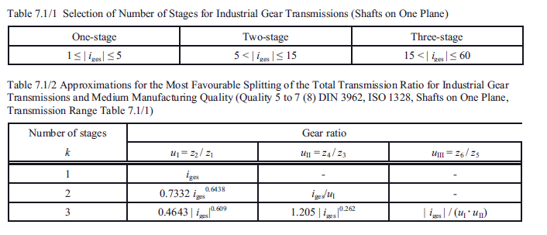
22.1.3 Aufteilung der Gesamtübersetzung in Getriebestufen
Meist ist es wirtschaftlich für die schneller laufende Stufe (kleineres Drehmoment) die
größere Übersetzung zu wählen. -Übliche Ausführungen: 1
1 Stufe: Gesamtübersetzungibis 6, (evtl. 8), (extrem bis 18);
2 Stufen: Gesamtübersetzungibis 35, (evtl. 45), (extrem bis 60);
3 Stufen: Gesamtübersetzungibis 150, (evtl. 200), (extrem bis 300).
22.1.3 Distribution of total transmition in gearbox levelsMost economically, it is economical for the fast-running stage (smaller torque)Select larger translation. Suitable versions:
1 Level: Total TranslationIbis 6, (possibly 8), (extremes to 18);
2 stages: total translationIbis 35, (possibly 45), (extremes to 60);
3 Steps: Total TranslationInibis 150, (possibly 200), (extreme up to 300).
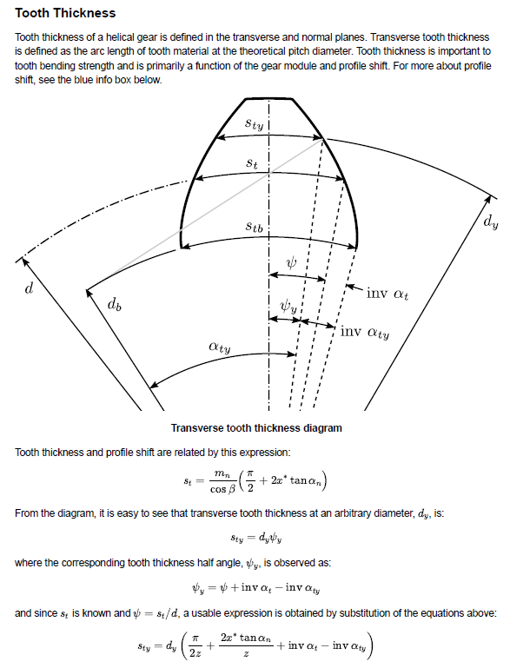
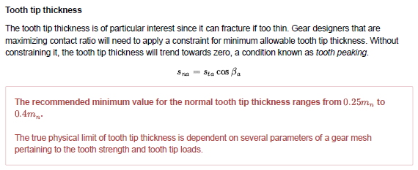
 | i | i1 [1] | i2 [1] | i1 [2] | i2 [2] | i | i1 [1] | i2 [1] | i3 [1] | i1 | i2 | i3
 | 6 | 2.3237865371 | 2.5819927537 | 2.6415417991 | 2.271400741 | 20 | 2.878 | 2.642 | 2.631 | 1.940 | 2.988 | 3.451 |  | Flender |  | Transmotécnica |  | PTI |  | PTI |  | PHB |  | KUMERA |  | HELIMAX
 | 6.2 | 2.3733633193 | 2.612326545 | 2.6999213512 | 2.2963631875 | 21 | 2.965 | 2.676 | 2.647 | 1.989 | 3.028 | 3.487 | 1 | 1.25 | 5.6 |  |  | 1.84 | 6.2 |  |  | 2 | 5.6 | 1 | 6.3
 | 6.4 | 2.4223735934 | 2.6420367269 | 2.7576764032 | 2.3207944168 | 22 | 3.050 | 2.708 | 2.663 | 2.037 | 3.067 | 3.522 | 2 | 6.3 | 28 | 6.2 | 20.9 | 6.86 | 28.36 | 6.3 | 22.4 | 6.3 | 28 | 5.6 | 20 | 6.3 | 18
 | 6.6 | 2.4708412434 | 2.6711550237 | 2.8148328497 | 2.3447218192 | 23 | 3.134 | 2.740 | 2.678 | 2.084 | 3.104 | 3.556 | 3 | 22.4 | 112 | 25.6 | 105.9 | 31.39 | 143.6 | 20 | 90 | 31.5 | 140 | 22.4 | 100 | 20 | 80
 | 6.8 | 2.5187884566 | 2.6997106416 | 2.8714147622 | 2.368170593 | 24 | 3.216 | 2.771 | 2.693 | 2.130 | 3.140 | 3.589 | 4 | 100 | 450 | 129.7 | 437.6 |  |  | 80 | 355 |  |  | 112 | 630 | 90 | 355
 | 7 | 2.5662358898 | 2.7277305364 | 2.927444568 | 2.3911639785 | 25 | 3.297 | 2.801 | 2.707 | 2.175 | 3.175 | 3.620
 | 7.2 | 2.6132028159 | 2.7552396455 | 2.9829432057 | 2.4137234615 | 26 | 3.377 | 2.830 | 2.721 | 2.219 | 3.210 | 3.651
 | 7.4 | 2.6597072521 | 2.7822610907 | 3.0379302625 | 2.4358689505 | 27 | 3.455 | 2.858 | 2.734 | 2.262 | 3.243 | 3.681 |  |  |  | 12. V.N. KUDREAVTEV, I.A. GIERZAVES, E.G. GLUKHAREV, Design and calculus of gearboxes (in Russian),
 | 7.6 | 2.7057660733 | 2.8088163552 | 3.0924240953 | 2.4576189312 | 28 | 3.533 | 2.885 | 2.747 | 2.305 | 3.275 | 3.709 |  |  |  | Mashinostroenie Publishing, Sankt Petersburg, 1971.
 | 7.8 | 2.7513951127 | 2.8349254399 | 3.1464419387 | 2.4789906034 | 29 | 3.609 | 2.912 | 2.760 | 2.347 | 3.307 | 3.738
 | 8 | 2.7966092509 | 2.8606070003 | 3.2 | 2.5 | 30 | 3.684 | 2.938 | 2.772 | 2.388 | 3.337 | 3.765 |  |  |  | it |  |  |  | 140
 | 8.2 | 2.8414224956 | 2.8858784685 | 3.2531135448 | 2.520662094 | 31 | 3.759 | 2.963 | 2.784 | 2.428 | 3.367 | 3.792 |  |  |  | u1 |  |  |  | 5.2557029166
 | 8.4 | 2.8858480528 | 2.9107561612 | 3.3057969733 | 2.540990892 | 32 | 3.832 | 2.988 | 2.795 | 2.468 | 3.397 | 3.818 |  |  |  | u2 |  |  |  | 5.0804950786
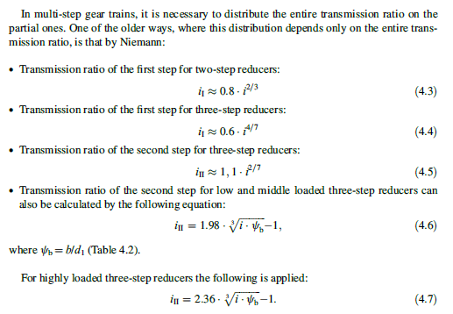
 | 8.6 | 2.9298983906 | 2.9352553753 | 3.3580638884 | 2.5609995181 | 33 | 3.905 | 3.012 | 2.806 | 2.507 | 3.425 | 3.843 |  |  |  | u3 |  |  |  | 5.2431368382
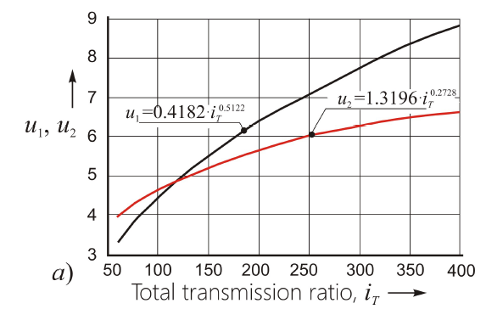
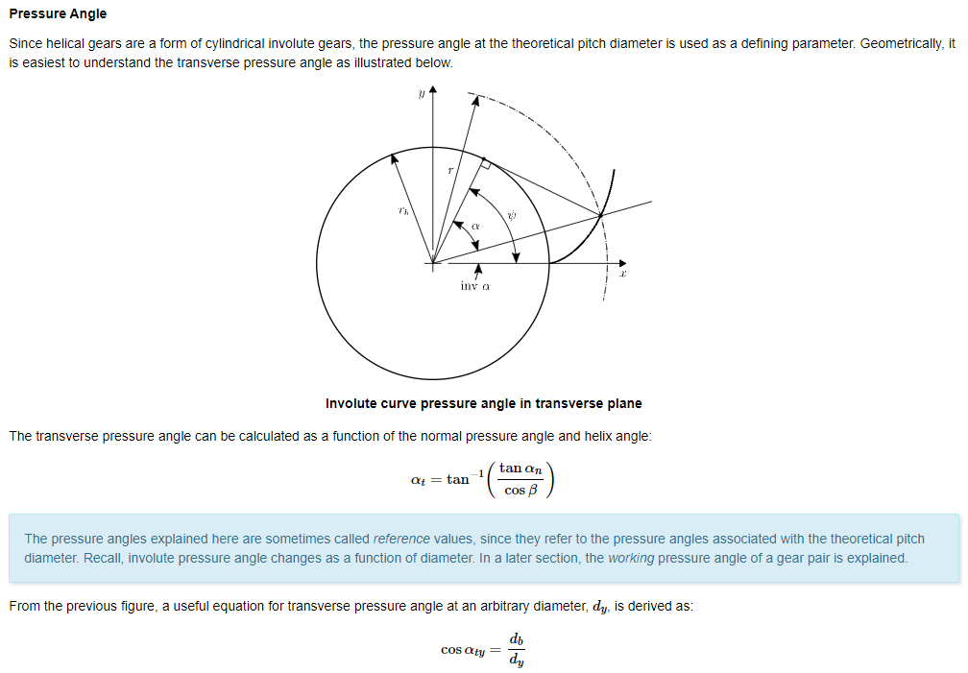
 | 8.8 | 2.9735852964 | 2.9593904741 | 3.4099271577 | 2.5807002886 | 34 | 3.976 | 3.036 | 2.817 | 2.546 | 3.453 | 3.868
 | 9 | 3.016919929 | 2.9831749638 | 3.4613989687 | 2.6001047788 | 35 | 4.047 | 3.059 | 2.827 | 2.584 | 3.481 | 3.892
 | 9.2 | 3.0599128648 | 3.0066215629 | 3.5124908794 | 2.6192238829 | 36 | 4.117 | 3.081 | 2.838 | 2.621 | 3.508 | 3.915
 | 9.4 | 3.1025741408 | 3.0297422635 | 3.5632138633 | 2.6380678681 | 37 | 4.186 | 3.104 | 2.848 | 2.658 | 3.534 | 3.939
 | 9.6 | 3.1449132924 | 3.0525483877 | 3.6135783509 | 2.656646423 | 38 | 4.255 | 3.125 | 2.858 | 2.695 | 3.560 | 3.961
 | 9.8 | 3.1869393884 | 3.0750506381 | 3.6635942674 | 2.6749687014 | 39 | 4.323 | 3.147 | 2.867 | 2.731 | 3.585 | 3.983
 | 10 | 3.2286610634 | 3.0972591435 | 3.7132710669 | 2.6930433625 | 40 | 4.390 | 3.168 | 2.877 | 2.767 | 3.610 | 4.005
 | 10.2 | 3.2700865463 | 3.1191835004 | 3.7626177636 | 2.7108786066 | 41 | 4.456 | 3.188 | 2.886 | 2.802 | 3.634 | 4.026
 | 10.4 | 3.3112236868 | 3.1408328109 | 3.8116429606 | 2.7284822077 | 42 | 4.522 | 3.208 | 2.895 | 2.837 | 3.658 | 4.047
 | 10.6 | 3.3520799806 | 3.1622157172 | 3.8603548762 | 2.7458615438 | 43 | 4.588 | 3.228 | 2.904 | 2.871 | 3.682 | 4.068
 | 10.8 | 3.3926625908 | 3.1833404327 | 3.9087613679 | 2.763023624 | 44 | 4.652 | 3.248 | 2.912 | 2.905 | 3.705 | 4.088
 | 11 | 3.4329783692 | 3.2042147713 | 3.9568699546 | 2.7799751132 | 45 | 4.716 | 3.267 | 2.921 | 2.939 | 3.728 | 4.108
 | 11.2 | 3.4730338747 | 3.2248461731 | 4.0046878372 | 2.7967223552 | 46 | 4.780 | 3.286 | 2.929 | 2.972 | 3.750 | 4.127
 | 11.4 | 3.5128353914 | 3.2452417292 | 4.0522219175 | 2.8132713933 | 47 | 4.843 | 3.304 | 2.937 | 3.005 | 3.772 | 4.146
 | 11.6 | 3.552388944 | 3.2654082035 | 4.0994788154 | 2.8296279899 | 48 | 4.905 | 3.323 | 2.945 | 3.037 | 3.794 | 4.165
 | 11.8 | 3.5917003136 | 3.2853520532 | 4.1464648852 | 2.8457976437 | 49 | 4.967 | 3.341 | 2.953 | 3.070 | 3.815 | 4.184
 | 12 | 3.6307750508 | 3.3050794478 | 4.1931862307 | 2.8617856064 | 50 | 5.029 | 3.358 | 2.961 | 3.102 | 3.836 | 4.202
 | 12.2 | 3.669618489 | 3.3245962861 | 4.239648719 | 2.8775968975 | 51 | 5.090 | 3.376 | 2.968 | 3.133 | 3.857 | 4.220
REDUÇÕES PARCIAIS PARA REDUTOR COM 2 ESTÁGIOS
 | 12.4 | 3.708235756 | 3.3439082129 | 4.2858579931 | 2.8932363182 | 52 | 5.150 | 3.393 | 2.976 | 3.165 | 3.878 | 4.238
 | 12.6 | 3.7466317854 | 3.3630206334 | 4.3318194843 | 2.9087084643 | 53 | 5.211 | 3.410 | 2.983 | 3.196 | 3.898 | 4.255
i1[2]
i1[1]
 | 12.8 | 3.7848113268 | 3.3819387269 | 4.3775384235 | 2.9240177382 | 54 | 5.270 | 3.427 | 2.990 | 3.226 | 3.918 | 4.272
 | 13 | 3.8227789552 | 3.4006674601 | 4.4230198509 | 2.9391683597 | 55 | 5.329 | 3.443 | 2.997 | 3.257 | 3.937 | 4.289
 | 13.2 | 3.8605390805 | 3.4192115984 | 4.4682686266 | 2.9541643762 | 56 | 5.388 | 3.459 | 3.004 | 3.287 | 3.957 | 4.306
 | 13.4 | 3.8980959553 | 3.4375757174 | 4.5132894392 | 2.9690096726 | 57 | 5.447 | 3.476 | 3.011 | 3.317 | 3.976 | 4.322 |  |  |  |  |  | Dubbel
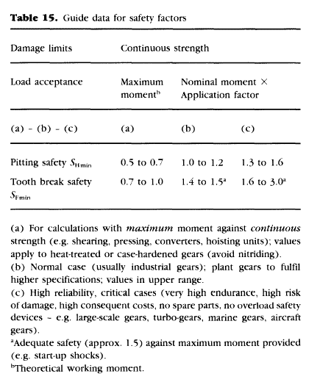
 | 13.6 | 3.9354536832 | 3.4557642129 | 4.5580868141 | 2.9837079798 | 58 | 5.505 | 3.491 | 3.018 | 3.347 | 3.995 | 4.338
i2[1]
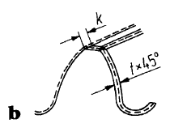
 | 13.8 | 3.9726162259 | 3.4737813107 | 4.6026651223 | 2.9982628832 | 59 | 5.562 | 3.507 | 3.025 | 3.376 | 4.014 | 4.354
 | 14 | 4.0095874102 | 3.4916310752 | 4.6470285869 | 3.0126778302 | 60 | 5.619 | 3.523 | 3.031 | 3.405 | 4.032 | 4.370
i2[2]
 | 14.2 | 4.0463709343 | 3.5093174182 | 4.6911812907 | 3.0269561375 | 61 | 5.676 | 3.538 | 3.038 | 3.434 | 4.050 | 4.386
 | 14.4 | 4.082970374 | 3.5268441063 | 4.7351271827 | 3.0411009978 | 62 | 5.733 | 3.553 | 3.044 | 3.463 | 4.068 | 4.401
 | 14.6 | 4.1193891886 | 3.5442147687 | 4.7788700842 | 3.0551154861 | 63 | 5.789 | 3.568 | 3.050 | 3.491 | 4.086 | 4.416
 | 14.8 | 4.1556307256 | 3.5614329033 | 4.8224136944 | 3.0690025655 | 64 | 5.845 | 3.583 | 3.056 | 3.520 | 4.104 | 4.431
 | 15 | 4.1916982264 | 3.5785018839 | 4.8657615965 | 3.0827650929 | 65 | 5.900 | 3.597 | 3.063 | 3.548 | 4.121 | 4.446
 | 15.2 | 4.2275948308 | 3.5954249658 | 4.908917262 | 3.0964058241 | 66 | 5.955 | 3.612 | 3.069 | 3.576 | 4.138 | 4.460
 | 15.4 | 4.2633235815 | 3.6122052914 | 4.9518840565 | 3.1099274184 | 67 | 6.010 | 3.626 | 3.075 | 3.603 | 4.155 | 4.475
 | 15.6 | 4.2988874281 | 3.6288458958 | 4.9946652434 | 3.1233324437 | 68 | 6.065 | 3.640 | 3.080 | 3.631 | 4.172 | 4.489
 | 15.8 | 4.3342892316 | 3.6453497115 | 5.0372639891 | 3.1366233801 | 69 | 6.119 | 3.654 | 3.086 | 3.658 | 4.189 | 4.503
 | 16 | 4.3695317676 | 3.6617195734 | 5.0796833663 | 3.1498026247 | 70 | 6.173 | 3.668 | 3.092 | 3.685 | 4.205 | 4.517
[1] Heinz Linke, Jörg Börner, Ralf Heß - Cylindrical Gears - Calculation – Materials – Manufacturing
[2] G. NIEMANN, Maschinenelemente Vol. II, Getriebe, Berlin, Springer Verlag, 1972.
 | 16.2 | 4.4046177302 | 3.677958223 | 5.1219263585 | 3.1628724949 | 71 | 6.226 | 3.681 | 3.098 | 3.712 | 4.221 | 4.531
 | 16.4 | 4.4395497354 | 3.6940683127 | 5.1639958632 | 3.1758352319 | 72 | 6.279 | 3.695 | 3.103 | 3.739 | 4.238 | 4.545
 | 16.6 | 4.474330324 | 3.7100524096 | 5.2058946959 | 3.1886930047 | 73 | 6.332 | 3.708 | 3.109 | 3.765 | 4.254 | 4.558
REDUÇÕES PARCIAIS PARA REDUTOR COM 3 ESTÁGIOS
 | 16.8 | 4.508961965 | 3.7259129996 | 5.247625593 | 3.2014479125 | 74 | 6.385 | 3.722 | 3.114 | 3.791 | 4.269 | 4.571
 | 17 | 4.5434470582 | 3.7416524903 | 5.2891912148 | 3.2141019883 | 75 | 6.437 | 3.735 | 3.120 | 3.818 | 4.285 | 4.585
 | 17.2 | 4.5777879371 | 3.757273215 | 5.330594149 | 3.2266572017 | 76 | 6.490 | 3.748 | 3.125 | 3.844 | 4.301 | 4.598
 | 17.4 | 4.6119868712 | 3.7727774354 | 5.3718369131 | 3.2391154612 | 77 | 6.541 | 3.761 | 3.130 | 3.869 | 4.316 | 4.611
 | 17.6 | 4.6460460689 | 3.7881673447 | 5.4129219572 | 3.2514786171 | 78 | 6.593 | 3.773 | 3.135 | 3.895 | 4.331 | 4.624
 | 17.8 | 4.6799676794 | 3.8034450704 | 5.4538516666 | 3.263748464 | 79 | 6.644 | 3.786 | 3.141 | 3.921 | 4.346 | 4.636 |  |  |  |  |  |  |  |  |  |  |  |  | 10
i3
 | 18 | 4.7137537952 | 3.8186126773 | 5.4946283643 | 3.2759267428 | 80 | 6.695 | 3.798 | 3.146 | 3.946 | 4.361 | 4.649 |  |  |  |  |  |  |  |  |  |  |  |  | 0.135 | 1.35 |  | 1.95
 | 18.2 | 4.747406454 | 3.8336721695 | 5.5352543128 | 3.2880151429 | 81 | 6.746 | 3.811 | 3.151 | 3.971 | 4.376 | 4.661 |  |  |  |  |  |  |  |  |  |  |  |  | 0.6
 | 18.4 | 4.7809276412 | 3.848625493 | 5.5757317171 | 3.3000153045 | 82 | 6.797 | 3.823 | 3.156 | 3.996 | 4.391 | 4.674
i2
 | 18.6 | 4.8143192909 | 3.8634745384 | 5.6160627261 | 3.3119288205 | 83 | 6.847 | 3.835 | 3.161 | 4.021 | 4.405 | 4.686
i1
 | 18.8 | 4.8475832888 | 3.8782211424 | 5.656249435 | 3.3237572381 | 84 | 6.897 | 3.847 | 3.166 | 4.046 | 4.420 | 4.698
 | 19 | 4.880721473 | 3.8928670905 | 5.6962938871 | 3.3355020609 | 85 | 6.947 | 3.859 | 3.170 | 4.070 | 4.434 | 4.710
 | 19.2 | 4.9137356365 | 3.9074141184 | 5.7361980756 | 3.3471647504 | 86 | 6.997 | 3.871 | 3.175 | 4.095 | 4.448 | 4.722
 | 19.4 | 4.946627528 | 3.9218639144 | 5.7759639452 | 3.3587467276 | 87 | 7.046 | 3.883 | 3.180 | 4.119 | 4.462 | 4.733
 | 19.6 | 4.9793988541 | 3.9362181207 | 5.8155933941 | 3.3702493747 | 88 | 7.096 | 3.894 | 3.185 | 4.143 | 4.476 | 4.745
 | 19.8 | 5.0120512802 | 3.9504783357 | 5.8550882752 | 3.3816740362 | 89 | 7.145 | 3.906 | 3.189 | 4.167 | 4.490 | 4.757
 | 20 | 5.0445864324 | 3.9646461148 | 5.8944503978 | 3.3930220207 | 90 | 7.193 | 3.917 | 3.194 | 4.191 | 4.504 | 4.768
 | 20.2 | 5.0770058981 | 3.9787229728 | 5.9336815293 | 3.404294602 | 91 | 7.242 | 3.929 | 3.198 | 4.215 | 4.517 | 4.779
 | 20.4 | 5.1093112283 | 3.9927103847 | 5.9727833961 | 3.4154930201 | 92 | 7.290 | 3.940 | 3.203 | 4.239 | 4.531 | 4.791
V.N. KUDREAVTEV, I.A. GIERZAVES, E.G. GLUKHAREV, Design and calculus of gearboxes (in Russian), Mashinostroenie Publishing, Sankt Petersburg, 1971.
 | 20.6 | 5.1415039378 | 4.0066097875 | 6.0117576852 | 3.4266184831 | 93 | 7.338 | 3.951 | 3.207 | 4.262 | 4.544 | 4.802
 | 20.8 | 5.1735855071 | 4.0204225815 | 6.0506060454 | 3.4376721677 | 94 | 7.386 | 3.962 | 3.212 | 4.286 | 4.557 | 4.813
 | 21 | 5.2055573829 | 4.0341501313 | 6.0893300888 | 3.4486552205 | 95 | 7.434 | 3.973 | 3.216 | 4.309 | 4.571 | 4.824
 | 21.2 | 5.2374209798 | 4.0477937675 | 6.1279313915 | 3.4595687591 | 96 | 7.482 | 3.984 | 3.221 | 4.332 | 4.584 | 4.835
 | 21.4 | 5.2691776808 | 4.0613547875 | 6.166411495 | 3.4704138732 | 97 | 7.529 | 3.995 | 3.225 | 4.355 | 4.597 | 4.845
 | 21.6 | 5.3008288386 | 4.0748344566 | 6.2047719073 | 3.4811916252 | 98 | 7.576 | 4.006 | 3.229 | 4.378 | 4.609 | 4.856
 | 21.8 | 5.3323757765 | 4.0882340094 | 6.2430141038 | 3.4919030516 | 99 | 7.623 | 4.016 | 3.233 | 4.401 | 4.622 | 4.867
 | 22 | 5.3638197889 | 4.1015546506 | 6.2811395284 | 3.5025491633 | 100 | 7.670 | 4.027 | 3.238 | 4.424 | 4.635 | 4.877
 | 22.2 | 5.395162143 | 4.114797556 | 6.3191495945 | 3.5131309471 | 101 | 7.717 | 4.038 | 3.242 | 4.446 | 4.648 | 4.888
 | 22.4 | 5.4264040787 | 4.1279638735 | 6.3570456856 | 3.523649366 | 102 | 7.763 | 4.048 | 3.246 | 4.469 | 4.660 | 4.898
 | 22.6 | 5.4575468103 | 4.141054724 | 6.3948291567 | 3.5341053602 | 103 | 7.809 | 4.058 | 3.250 | 4.491 | 4.672 | 4.908
 | 22.8 | 5.4885915264 | 4.1540712021 | 6.4325013347 | 3.5444998475 | 104 | 7.855 | 4.069 | 3.254 | 4.513 | 4.685 | 4.919
 | 23 | 5.5195393913 | 4.1670143774 | 6.4700635193 | 3.5548337248 | 105 | 7.901 | 4.079 | 3.258 | 4.536 | 4.697 | 4.929
 | 23.2 | 5.5503915454 | 4.1798852946 | 6.507516984 | 3.5651078679 | 106 | 7.947 | 4.089 | 3.262 | 4.558 | 4.709 | 4.939
 | 23.4 | 5.5811491061 | 4.1926849749 | 6.5448629768 | 3.5753231325 | 107 | 7.993 | 4.099 | 3.266 | 4.580 | 4.721 | 4.949
 | 23.6 | 5.6118131681 | 4.2054144165 | 6.5821027207 | 3.585480355 | 108 | 8.038 | 4.109 | 3.270 | 4.602 | 4.733 | 4.959
 | 23.8 | 5.6423848045 | 4.2180745951 | 6.6192374146 | 3.5955803531 | 109 | 8.083 | 4.119 | 3.274 | 4.623 | 4.745 | 4.968
 | 24 | 5.6728650671 | 4.230666465 | 6.6562682338 | 3.6056239258 | 110 | 8.128 | 4.129 | 3.278 | 4.645 | 4.757 | 4.978
 | 24.2 | 5.7032549871 | 4.2431909594 | 6.6931963309 | 3.6156118547 | 111 | 8.173 | 4.139 | 3.281 | 4.667 | 4.769 | 4.988
 | 24.4 | 5.7335555754 | 4.2556489911 | 6.7300228365 | 3.6255449042 | 112 | 8.218 | 4.148 | 3.285 | 4.688 | 4.780 | 4.998
 | 24.6 | 5.7637678239 | 4.2680414534 | 6.7667488591 | 3.635423822 | 113 | 8.263 | 4.158 | 3.289 | 4.709 | 4.792 | 5.007
 | 24.8 | 5.7938927051 | 4.2803692202 | 6.8033754868 | 3.6452493396 | 114 | 8.307 | 4.168 | 3.293 | 4.731 | 4.804 | 5.017
 | 25 | 5.8239311732 | 4.292633147 | 6.8399037867 | 3.6550221728 | 115 | 8.351 | 4.177 | 3.296 | 4.752 | 4.815 | 5.026
 | 25.2 | 5.8538841644 | 4.3048340712 | 6.8763348064 | 3.6647430222 | 116 | 8.396 | 4.187 | 3.300 | 4.773 | 4.826 | 5.035
 | 25.4 | 5.8837525976 | 4.3169728126 | 6.9126695739 | 3.6744125737 | 117 | 8.440 | 4.196 | 3.304 | 4.794 | 4.838 | 5.045
 | 25.6 | 5.9135373744 | 4.3290501741 | 6.9489090985 | 3.6840314986 | 118 | 8.483 | 4.206 | 3.307 | 4.815 | 4.849 | 5.054
 | 25.8 | 5.94323938 | 4.3410669419 | 6.985054371 | 3.6936004546 | 119 | 8.527 | 4.215 | 3.311 | 4.836 | 4.860 | 5.063
 | 26 | 5.9728594833 | 4.3530238862 | 7.0211063643 | 3.7031200855 | 120 | 8.571 | 4.224 | 3.315 | 4.857 | 4.871 | 5.072
 | 26.2 | 6.0023985377 | 4.3649217617 | 7.0570660339 | 3.7125910221 | 121 | 8.614 | 4.233 | 3.318 | 4.877 | 4.882 | 5.081
 | 26.4 | 6.0318573812 | 4.3767613078 | 7.0929343184 | 3.7220138824 | 122 | 8.657 | 4.242 | 3.322 | 4.898 | 4.893 | 5.090
 | 26.6 | 6.0612368366 | 4.388543249 | 7.1287121397 | 3.7313892718 | 123 | 8.701 | 4.252 | 3.325 | 4.919 | 4.904 | 5.099
 | 26.8 | 6.0905377125 | 4.4002682957 | 7.1644004036 | 3.7407177838 | 124 | 8.744 | 4.261 | 3.329 | 4.939 | 4.915 | 5.108
 | 27 | 6.1197608032 | 4.411937144 | 7.2 | 3.75 | 125 | 8.787 | 4.270 | 3.332 | 4.959 | 4.926 | 5.117
 | 27.2 | 6.148906889 | 4.4235504767 | 7.2355118037 | 3.7592364905 | 126 | 8.829 | 4.278 | 3.336 | 4.980 | 4.937 | 5.126
 | 27.4 | 6.1779767368 | 4.4351089632 | 7.2709366743 | 3.7684278144 | 127 | 8.872 | 4.287 | 3.339 | 5.000 | 4.947 | 5.134
 | 27.6 | 6.2069711005 | 4.44661326 | 7.3062754569 | 3.7775745197 | 128 | 8.914 | 4.296 | 3.342 | 5.020 | 4.958 | 5.143
 | 27.8 | 6.2358907207 | 4.4580640112 | 7.3415289823 | 3.7866771441 | 129 | 8.957 | 4.305 | 3.346 | 5.040 | 4.968 | 5.152
 | 28 | 6.264736326 | 4.4694618485 | 7.3766980673 | 3.7957362148 | 130 | 8.999 | 4.314 | 3.349 | 5.060 | 4.979 | 5.160
 |  |  |  |  |  | 131 | 9.041 | 4.322 | 3.352 | 5.080 | 4.989 | 5.169
 |  |  |  |  |  | 132 | 9.083 | 4.331 | 3.356 | 5.100 | 5.000 | 5.177
 |  |  |  |  |  | 133 | 9.125 | 4.339 | 3.359 | 5.119 | 5.010 | 5.186
 |  |  |  |  |  | 134 | 9.167 | 4.348 | 3.362 | 5.139 | 5.020 | 5.194
 |  |  |  |  |  | 135 | 9.208 | 4.356 | 3.365 | 5.159 | 5.030 | 5.202
 |  |  |  |  |  | 136 | 9.250 | 4.365 | 3.369 | 5.178 | 5.040 | 5.211
 |  |  |  |  |  | 137 | 9.291 | 4.373 | 3.372 | 5.198 | 5.051 | 5.219
 |  |  |  |  |  | 138 | 9.332 | 4.382 | 3.375 | 5.217 | 5.061 | 5.227
 |  |  |  |  |  | 139 | 9.373 | 4.390 | 3.378 | 5.236 | 5.071 | 5.235
 |  |  |  |  |  | 140 | 9.414 | 4.398 | 3.381 | 5.256 | 5.080 | 5.243
 |  |  |  |  |  | 141 | 9.455 | 4.406 | 3.384 | 5.275 | 5.090 | 5.251
 |  |  |  |  |  | 142 | 9.496 | 4.415 | 3.387 | 5.294 | 5.100 | 5.259
 |  |  |  |  |  | 143 | 9.537 | 4.423 | 3.390 | 5.313 | 5.110 | 5.267
 |  |  |  |  |  | 144 | 9.577 | 4.431 | 3.393 | 5.332 | 5.120 | 5.275
 |  |  |  |  |  | 145 | 9.618 | 4.439 | 3.396 | 5.351 | 5.129 | 5.283
 |  |  |  |  |  | 146 | 9.658 | 4.447 | 3.400 | 5.370 | 5.139 | 5.291
 |  |  |  |  |  | 147 | 9.698 | 4.455 | 3.403 | 5.389 | 5.149 | 5.298
 |  |  |  |  |  | 148 | 9.738 | 4.463 | 3.405 | 5.407 | 5.158 | 5.306
 |  |  |  |  |  | 149 | 9.778 | 4.471 | 3.408 | 5.426 | 5.168 | 5.314
 |  |  |  |  |  | 150 | 9.818 | 4.478 | 3.411 | 5.445 | 5.177 | 5.321
 |  |  |  |  |  | 151 | 9.858 | 4.486 | 3.414 | 5.463 | 5.186 | 5.329
 |  |  |  |  |  | 152 | 9.898 | 4.494 | 3.417 | 5.482 | 5.196 | 5.337
 |  |  |  |  |  | 153 | 9.937 | 4.502 | 3.420 | 5.500 | 5.205 | 5.344
 |  |  |  |  |  | 154 | 9.977 | 4.509 | 3.423 | 5.519 | 5.214 | 5.352
 |  |  |  |  |  | 155 | 10.016 | 4.517 | 3.426 | 5.537 | 5.224 | 5.359
 |  |  |  |  |  | 156 | 10.056 | 4.525 | 3.429 | 5.555 | 5.233 | 5.367
 |  |  |  |  |  | 157 | 10.095 | 4.532 | 3.432 | 5.573 | 5.242 | 5.374
 |  |  |  |  |  | 158 | 10.134 | 4.540 | 3.434 | 5.592 | 5.251 | 5.381
 |  |  |  |  |  | 159 | 10.173 | 4.547 | 3.437 | 5.610 | 5.260 | 5.389
 |  |  |  |  |  | 160 | 10.212 | 4.555 | 3.440 | 5.628 | 5.269 | 5.396
 |  |  |  |  |  | 161 | 10.251 | 4.562 | 3.443 | 5.646 | 5.278 | 5.403
 |  |  |  |  |  | 162 | 10.289 | 4.570 | 3.445 | 5.664 | 5.287 | 5.410
 |  |  |  |  |  | 163 | 10.328 | 4.577 | 3.448 | 5.682 | 5.296 | 5.417
 |  |  |  |  |  | 164 | 10.367 | 4.584 | 3.451 | 5.699 | 5.305 | 5.425
 |  |  |  |  |  | 165 | 10.405 | 4.592 | 3.454 | 5.717 | 5.313 | 5.432
 |  |  |  |  |  | 166 | 10.443 | 4.599 | 3.456 | 5.735 | 5.322 | 5.439
 |  |  |  |  |  | 167 | 10.482 | 4.606 | 3.459 | 5.753 | 5.331 | 5.446
 |  |  |  |  |  | 168 | 10.520 | 4.613 | 3.462 | 5.770 | 5.340 | 5.453
 |  |  |  |  |  | 169 | 10.558 | 4.621 | 3.464 | 5.788 | 5.348 | 5.460
 |  |  |  |  |  | 170 | 10.596 | 4.628 | 3.467 | 5.805 | 5.357 | 5.467
 |  |  |  |  |  | 171 | 10.634 | 4.635 | 3.470 | 5.823 | 5.365 | 5.474
 |  |  |  |  |  | 172 | 10.672 | 4.642 | 3.472 | 5.840 | 5.374 | 5.480
 |  |  |  |  |  | 173 | 10.709 | 4.649 | 3.475 | 5.857 | 5.382 | 5.487
 |  |  |  |  |  | 174 | 10.747 | 4.656 | 3.477 | 5.875 | 5.391 | 5.494
 |  |  |  |  |  | 175 | 10.785 | 4.663 | 3.480 | 5.892 | 5.399 | 5.501
 |  |  |  |  |  | 176 | 10.822 | 4.670 | 3.482 | 5.909 | 5.408 | 5.508
 |  |  |  |  |  | 177 | 10.860 | 4.677 | 3.485 | 5.926 | 5.416 | 5.514
 |  |  |  |  |  | 178 | 10.897 | 4.684 | 3.488 | 5.944 | 5.424 | 5.521
 |  |  |  |  |  | 179 | 10.934 | 4.691 | 3.490 | 5.961 | 5.433 | 5.528
 |  |  |  |  |  | 180 | 10.971 | 4.698 | 3.493 | 5.978 | 5.441 | 5.534
 |  |  |  |  |  | 181 | 11.008 | 4.704 | 3.495 | 5.995 | 5.449 | 5.541
 |  |  |  |  |  | 182 | 11.045 | 4.711 | 3.498 | 6.012 | 5.457 | 5.547
 |  |  |  |  |  | 183 | 11.082 | 4.718 | 3.500 | 6.029 | 5.466 | 5.554
 |  |  |  |  |  | 184 | 11.119 | 4.725 | 3.502 | 6.045 | 5.474 | 5.560
 |  |  |  |  |  | 185 | 11.156 | 4.731 | 3.505 | 6.062 | 5.482 | 5.567
 |  |  |  |  |  | 186 | 11.193 | 4.738 | 3.507 | 6.079 | 5.490 | 5.573
 |  |  |  |  |  | 187 | 11.229 | 4.745 | 3.510 | 6.096 | 5.498 | 5.580
 |  |  |  |  |  | 188 | 11.266 | 4.751 | 3.512 | 6.112 | 5.506 | 5.586
 |  |  |  |  |  | 189 | 11.302 | 4.758 | 3.515 | 6.129 | 5.514 | 5.593
 |  |  |  |  |  | 190 | 11.339 | 4.765 | 3.517 | 6.146 | 5.522 | 5.599
 |  |  |  |  |  | 191 | 11.375 | 4.771 | 3.519 | 6.162 | 5.530 | 5.605
 |  |  |  |  |  | 192 | 11.411 | 4.778 | 3.522 | 6.179 | 5.538 | 5.612
 |  |  |  |  |  | 193 | 11.447 | 4.784 | 3.524 | 6.195 | 5.546 | 5.618
 |  |  |  |  |  | 194 | 11.483 | 4.791 | 3.526 | 6.211 | 5.553 | 5.624
 |  |  |  |  |  | 195 | 11.519 | 4.797 | 3.529 | 6.228 | 5.561 | 5.630
 |  |  |  |  |  | 196 | 11.555 | 4.804 | 3.531 | 6.244 | 5.569 | 5.636
 |  |  |  |  |  | 197 | 11.591 | 4.810 | 3.533 | 6.261 | 5.577 | 5.643
 |  |  |  |  |  | 198 | 11.627 | 4.816 | 3.536 | 6.277 | 5.584 | 5.649
 |  |  |  |  |  | 199 | 11.663 | 4.823 | 3.538 | 6.293 | 5.592 | 5.655
 |  |  |  |  |  | 200 | 11.698 | 4.829 | 3.540 | 6.309 | 5.600 | 5.661

216

Relatório
CARACTERÍSTICAS GEOMÉTRICAS DE ENGRENAGENS CILINDRICAS DE DENTES RETOS OU HELICOIDAIS CONFORME NORMA ISO 21771 - 2007 e DIN 3960 - 1987

Eng.º Roberto Perracini
www.eneng.com.br
 |  | Cliente: | Cliente 1
 | Nº do desenho da eng. 1: |  | Desenho 1
 | Nº do desenho da eng. 2: |  | Desenho 2
 | Nº de referência: |  | 0
 |  |  |  | Dados de entrada
Descrição |  |  |  | Eng. 1 | Eng. 2 | Unid.
Número de dentes |  |  | Z | 20 | 40
Redução |  |  | u | 2.826
Módulo normal |  |  | mn | 5 |  | mm
Ângulo de pressão normal |  |  | αn | 20 |  | gd
Ângulo de hélice |  |  | β | 13 |  | gd
Direção do ângulo de hélice |  |  | 0 | Direita | Esquerda
Entre centros de trabalho |  |  | aw | 230 |  | mm
Tolerância do entre centros (ISO 286-1) |  |  | Ai | js7
Desvios limites devido a tolerância do entre centros |  |  | Aa.e/i | 0.023 | -0.023 | mm
Entre centros + desvios |  |  | aw.e/i | 230.023 | 229.977 | mm
Entre centros sem deslocamento do perfil |  |  | a | 225.787 |  | mm
Módulo transversal |  |  | mt | 5.132 |  | mm
Diâmetro primitivo |  |  | d | 118.025 | 333.549 | mm
Diâmetro de trabalho |  |  | dw | 120.227 | 339.773 | mm
Ângulo de pressão transversal |  |  | αt | 20.4829 |  | gd
Ângulo de pressão transversal de trabalho |  |  | αtw | 23.1298 |  | gd
Ângulo de hélice no diâmetro de base |  |  | βb | 12.2035 |  | gd
Número de dentes virtuais para cálculo do desl. do perfil |  |  | Znx | 23.876 | 67.477
Somatória dos deslocamentos de perfil |  |  | Σx | 0.8957
Deslocamento do perfil sugerido conforme BSI BS PD 6457 | Para equalizar os fatores das tensões de ruptura |  | x1 | 0.4495

 | Para equalizar as velocidades de deslizamento |  |  | 0.3663

 | Engrenagens em geral |  |  | 0.5572
Valores recomendados ISO/TR 4467-1982 | Mínimo convencional |  | x1,2 | -0.0646 | -0.5000
 | Máximo convencional |  |  | 0.7388 | 1.0000
Valor mínimo para evitar undercut |  |  |  | -0.4452 | -3.0843
Valores adotados para x1 e x2 |  |  |  | 0.5550 | 0.3407
Espessura mínima normal na cabeça ( mínimo = 0,4 x mn = 2,8 mm ) |  |  | samin | 3.2636132336 | 4.3628121024 | mm
Deslocamento do perfil (correção) x módulo |  |  | x.m | 2.775 | 1.704 | mm
Coeficiente de rebaixamento |  |  | k | 0.053
Coeficiente de rebaixamento x módulo |  |  | k.m | 0.266 |  | mm
Fator de altura da cabeça do dente (adendum) |  |  | a | 1.000
Addendum x módulo |  |  | a.mn | 5.000 |  | mm
Fator de altura do pé do dente (dedendum) |  |  | d | 1.250
Dedendum x módulo |  |  | d.mn | 6.250 |  | mm
Tolerância na espessura do dente (DIN 3967) |  |  |  | outro valor
 |  |  | Asne | ----- | ----- | μm
 |  |  | Tsn | ----- | -----
 |  |  | Asni | ----- | -----
Tolerância na espessura do dente quando for escolhido campo = outro valor |  |  | Asne | 60 | 110 | μm
 |  |  | Tsn | 400 | 600
 |  |  | Asni | 460 | 710
Espessura em arco do dente no plano normal no diâmetro primitivo |  | Nominal | san | 9.874 | 9.094 | mm
 |  | Máximo | sanmáx | 9.814 | 8.984
 |  | Mínimo | samin | 9.414 | 8.384
Correção considerando as tolerâncias da espessura do dente (correção real). |  | Máxima | x1,2 | 0.5385 | 0.3105
 |  | Mínima |  | 0.4286 | 0.1457
Altura do dente | Com a correção adotada | da cabeça | ha | 7.509 | 6.438 | mm
 |  | do fundo ou pé | hf | 3.475 | 4.546
 |  | total | h | 10.984 | 10.984
 | Com a correção máxima real e com o mesmo valor de k | da cabeça | hamax | 7.427 | 6.287 | mm
 |  | do fundo ou pé | hfmax | 3.557 | 4.697
 |  | total | h | 10.984 | 10.984
Tolerância para os diâmetros externos |  | Campo e qualidade |  | h9
 |  | Afastamento Superior |  | 0.000 | 0.000 | mm
 |  | Afastamento Inferior |  | -0.013 | -0.018
Diâmetro de cabeça com x1 e x2 nos seus valores médios | Nominal para usinagem do blanque |  | da | 132.330 | 345.299 | mm
 | Nominal para medição |  |  | 127.197 | 342.918
 | Para usinagem do blanque | Máximo | damaxub | 132.330 | 345.299
 |  | Mínimo | daminub | 132.317 | 345.281
 | Para medição após usinagem dos dentes | Máximo | damaxm | 127.197 | 342.918
 |  | Mínimo | daminm | 127.184 | 342.900
Diâmetro de fundo ou pé do dente | Calculado com x nominal |  | df | 0.000 | 0.000 | mm
 | Calculado com x máximo |  | dfmax | 0.000 | 0.000
 | Calculado com x mínimo |  | dfmin | 0.000 | 0.000

